Table 2
Berikut ini adalah timeline implementasi produk MiUHC 2024:

Pengiriman Surat ke Nasabah melalui kurir dan email | Pemberitahuan melalui whatsapp | Tanggal Launching MiUHC Revamp 2024 Berlaku Polis New Business dan Polis Existing yang Ulang Tahun Polisnya pada tanggal tersebut
Contoh implementasi produk MiUHC 2024 untuk Nasabah Inforce: Bapak A Ulang Tahun Polis pada tanggal 1 November 2024:
26 Juli 2024
5 Agustus 2024
14 September 2024

2 September
2024
6 September
2024
14 September
2024
17 September
2024
1 November
2024
Pengiriman Surat ke Bapak A melalui email
Pengiriman Surat ke Bapak A melalui kurir apabila status pengiriman email bounced back atau invalid.
Tanggal Launching MiUHC Revamp 2024
Pemberitahuan melalui whatsapp
Ulang Tahun Polis
Bapak A,
Tang unya
gal berlak
MiUHC Revamp 2024 untuk Bapak A
DAFTAR ISI
Frequently Asked Questions (FAQ) Penyesuaian Premi Pertanggungan Dasar dan manfaat Pertanggungan Produk MiUltimate HealthCare (“MiUHC Revamp 2024”) 6 Informasi Umum 6 No Claim Discount (Diskon Premi) 7 Manulife Preferred Hospitals 13 Repricing 21 Perubahan Plan 34 Pemulihan Polis 39 Perubahan Polis 40 Manfaat Pertanggungan 41 Pengecualian 42 Ketentuan Kenaikan Biaya Kamar Harian 43 Negara Tempat Tinggal 47 Lain – Lain 47

Table 3
LAMPIRAN
Frequently Asked Question Penyesuaian Premi Pertanggungan Dasar dan Manfaat Pertanggungan atas Polis MiUltimate HealthCare (“MiUHC”) 14 September 2024 Prepared by : Product Development
Frequently Asked Questions (FAQ) Penyesuaian Premi Pertanggungan Dasar dan manfaat Pertanggungan Produk MiUltimate HealthCare (“MiUHC Revamp 2024”)
Informasi Umum
1. Q : Apa saja perubahan dan penyesuaian yang terdapat pada produk MiUHC Revamp 2024? A : Terdapat perubahan dan penyesuaian pada produk MiUHC Revamp 2024 sebagai berikut: 1. Penyesuaian Premi Pertanggungan Dasar produk MiUHC Revamp 2024 2. Penambahan keunggulan baru MiUHC Revamp 2024 3. Penyesuaian manfaat produk MiUHC Revamp 2024
2. Q : Apa saja penguatan produk atau keunggulan baru yang terdapat pada MiUHC Revamp 2024? A : Berikut adalah penguatan produk atau keunggulan baru yang terdapat pada MiUHC Revamp 2024: 1. No Claim Discount (Diskon Premi) Keunggulan MiUHC Revamp 2024 terbaru untuk memberikan apresiasi berupa potongan Premi bagi nasabah yang selalu menjaga kesehatannya dan tidak melakukan klaim pada periode tertentu yang berlaku pada ulang tahun polis berikutnya.
Besaran No Claim Discount (Diskon Premi) yang diberikan adalah sebagai berikut:
Jika tidak ada klaim selama | Diskon
1 (satu) tahun polis | 10%
2 (dua) tahun polis atau lebih secara berturut-turut | 15%
No Claim Discount (Diskon Premi) berdasarkan premi yang berlaku pada tahun tersebut.
2. Klasifikasi Manulife Preferred Hospitals Sebagai bentuk komitmen Manulife Indonesia untuk selalu memberikan layanan terbaik, Manulife Indonesia bekerja sama dengan rumah sakit pilihan berkualitas siap memberikan pengalaman Rawat Inap yang mudah dan nyaman melalui Manulife Preferred Hospitals.
No Claim Discount (Diskon Premi)
3. Q : Kapan No Claim Discount (Diskon Premi) efektif berlaku? A : No Claim Discount (Diskon Premi) akan mulai berlaku pada 14 September 2024 atau pada tanggal Ulang Tahun Polis Nasabah.
4. Q : Darimana Nasabah dapat mengetahui informasi No Claim Discount (Diskon Premi)? A : Nasabah Inforce dapat mengetahui informasi No Claim Discount (Diskon Premi) melalui Surat Pemberitahuan Penyesuaian Premi Pertanggungan Dasar dan Manfaat Pertanggungan.
5. Q : Apakah ada ketentuan lain agar berhak mendapatkan No Claim Discount (Diskon Premi)? A : Ya, berikut adalah beberapa ketentuan lain yang harus dipenuhi agar nasabah berhak mendapatkan No Claim Discount (Diskon Premi): 1. Kriteria Polis tanpa riwayat klaim didasarkan atas tidak adanya pengajuan klaim Pertanggungan Dasar yang dibayarkan termasuk pembayaran klaim cashless oleh Manulife Indonesia; 2. No Claim Discount (Diskon Premi) akan berlaku untuk Premi Pertanggungan Dasar termasuk ekstra premi (jika ada); 3. No Claim Discount (Diskon Premi) tidak berlaku untuk Premi Pertanggungan Tambahan manfaat Rawat Jalan, manfaat perawatan gigi, atau manfaat melahirkan (jika ada); 4. No Claim Discount (Diskon Premi) akan berlaku untuk masing - masing Tertanggung dan/atau Tanggungan; 5. Apabila terdapat pengajuan Perubahan Polis, maka No Claim Discount (Diskon Premi) dihitung berdasarkan Premi Plan baru; dan 6. No Claim Discount (Diskon Premi) menjadi tidak berlaku jika Pemegang Polis melakukan pemulihan Polis kecuali apabila Pemegang Polis melakukan pemulihan polis secara otomatis maka No Claim Discount (Diskon Premi) akan tetap berlaku.
Penjelasan lebih lengkap dapat mengacu pada Ketentuan Polis MiUHC Revamp 2024
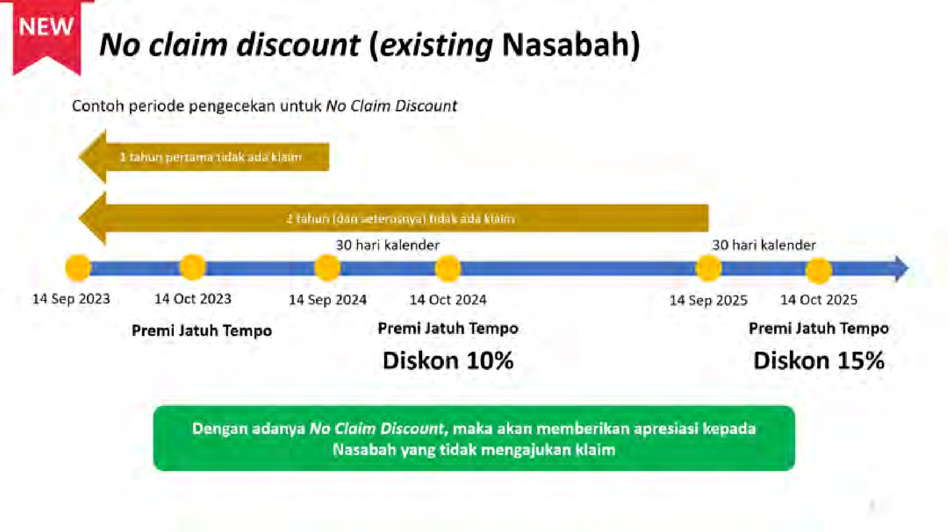
6. Q : Bagaimana perhitungan No Claim Discount (Diskon Premi)? A : Berikut adalah contoh perhitungan untuk nasabah yang mendapatkan No Claim Discount (Diskon Premi)
Apabila sejak 14 September 2023 hingga 14 September 2024 tidak terdapat klaim, maka nasabah berhak mendapatkan No Claim Discount (Diskon Premi) sebesar 10% untuk Premi Pertanggungan Dasar tahun 2024.
Kemudian, apabila nasabah sejak 14 September 2024 hingga 14 September 2025 tidak ada klaim, maka nasabah akan mendapatkan No Claim Discount (Diskon Premi) sebesar 15% untuk Premi Pertanggungan Dasar tahun 2025.
Dengan adanya No Claim Discount, maka akan memberikan fairness kepada Nasabah yang tidak mengajukan klaim, dibandingkan dengan yang mengajukan klaim.
7. Q : Apabila nasabah tidak melakukan klaim selama 3 (tiga) tahun terakhir, berapa No Claim Discount (Diskon Premi) yang berhak diterima nasabah? A : Untuk tahun ini, nasabah yang berhak atas No Claim Discount (Diskon Premi) adalah Nasabah Inforce. Perhitungan No Claim Discount (Diskon Premi) untuk tahun ini hanya dilihat selama 1 (satu) tahun ke belakang sehingga apabila Nasabah tidak melakukan klaim lebih dari 1 (satu) tahun, maka No Claim Discount (Diskon Premi) yang didapat oleh Nasabah sebesar 10%.
Untuk tahun berikutnya, perhitungan No Claim Discount (Diskon Premi) dapat dihitung selama 2 (dua) tahun ke belakang atau lebih, dimana apabila Nasabah tidak melakukan klaim selama 2 (dua) tahun ke belakang atau lebih secara berturut – turut, maka Nasabah berhak atas 15% No Claim Discount (Diskon Premi).
8. Q : Bagaimana penentuan range periode dalam penentuan No Claim Discount (Diskon Premi)? A : Periode penentuan No Claim Discount (Diskon Premi) adalah selama 12 (dua belas) bulan dihitung sejak H-30 tanggal Ulang Tahun Polis hingga H-30 tanggal Ulang Tahun Polis berikutnya.
9. Q : Bagaimana perhitungan No Claim Discount (Diskon Premi) apabila Nasabah memiliki diskon MiHealth? Apakah bisa diakumulasi? A : Diskon MiHealth akan tetap berlaku.
10. Q : Apabila nasabah melakukan pemulihan polis dalam waktu 6 (enam) bulan, apakah nasabah masih berhak atas No Claim Discount (Diskon Premi)?
A : Ya, karena dalam waktu 6 (enam) bulan, pemulihan tidak memerlukan adanya seleksi risiko ulang sehingga nasabah tetap mendapatkan No Claim Discount (Diskon Premi)
11. Q : Apakah ada kemungkinan bahwa No Claim Discount (Diskon Premi) tidak diberikan untuk nasabah yang melakukan Pemulihan Polis? A : Ya, No Claim Discount (Diskon Premi) tidak akan diberikan kepada nasabah yang melakukan Pemulihan Polis setelah 6 (enam) bulan sejak Tanggal Jatuh Tempo (Pemulihan Polis yang membutuhkan seleksi risiko ulang.
12. Q : Bagaimana skenario No Claim Discount (Diskon Premi) untuk masing – masing kondisi nasabah? A : Berikut adalah skenario No Claim Discount (Diskon Premi) untuk masing – masing kondisi nasabah:
Skenario untuk Polis New Business:
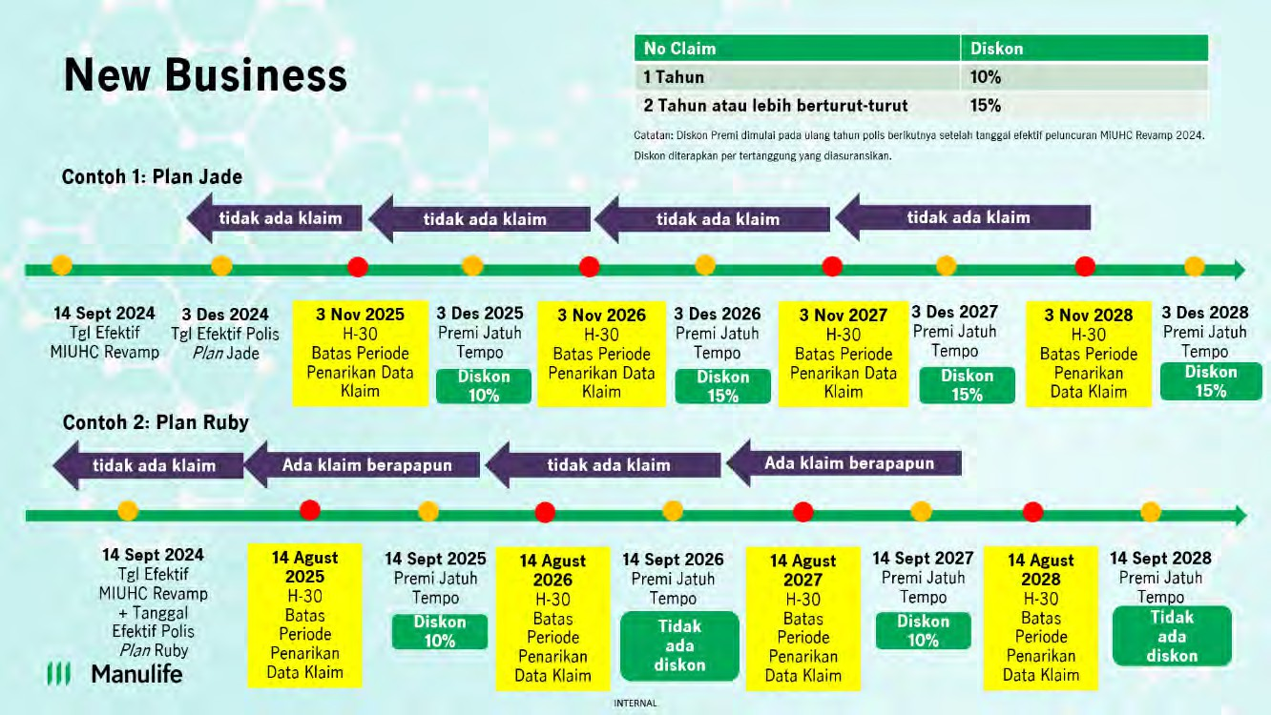
Skenario untuk Polis Inforce:

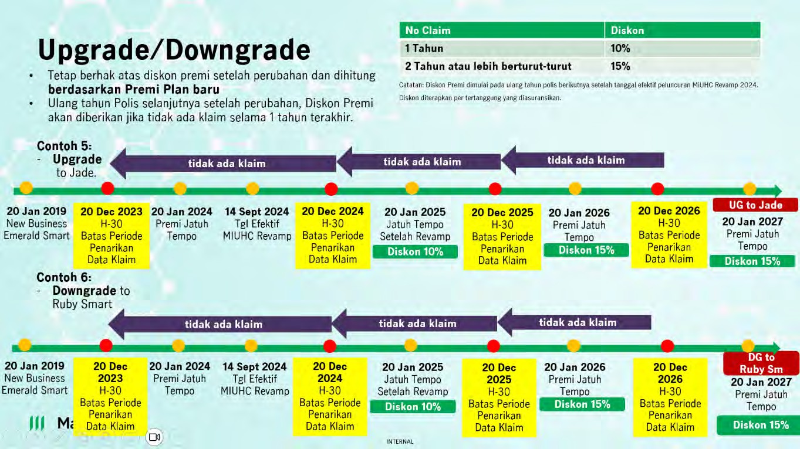
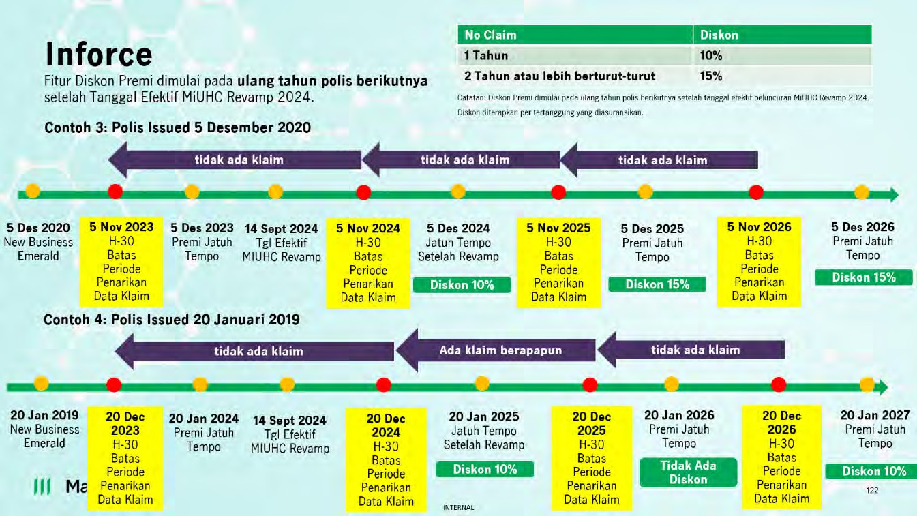
Skenario untuk Peningkatan (Upgrade) / Penurunan (Downgrade) Plan:
Skenario untuk Polis lebih dari 1 Tertanggung:

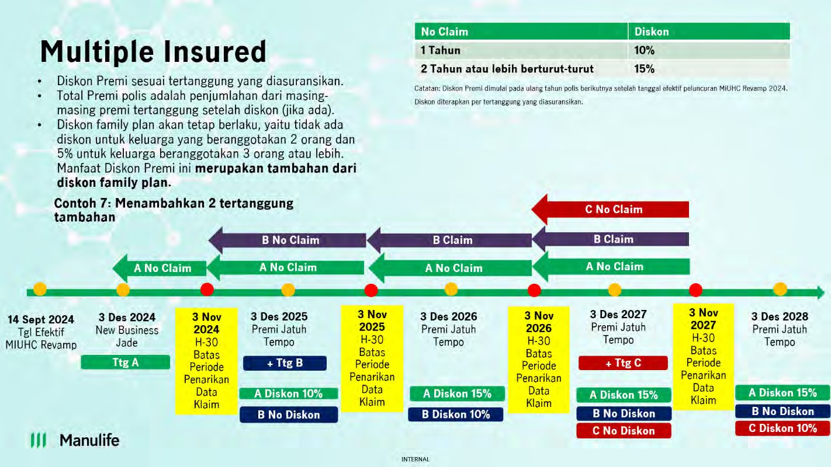
Skenario untuk Polis Lewat Waktu:
Polis Lewat Waktu dengan waktu Pemulihan dalam 6 bulan (auto-reinstatement)
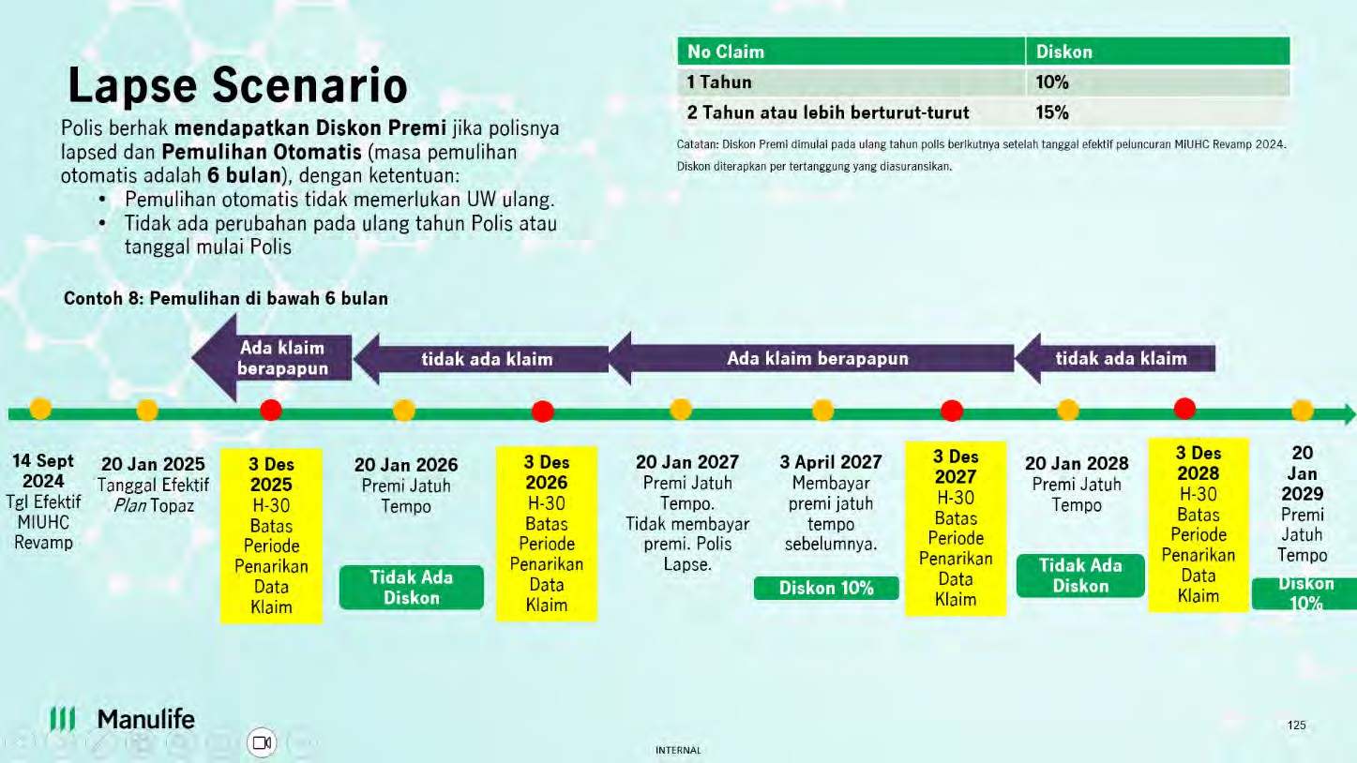
Polis Lewat Waktu dengan waktu Pemulihan lebih dari 6 bulan

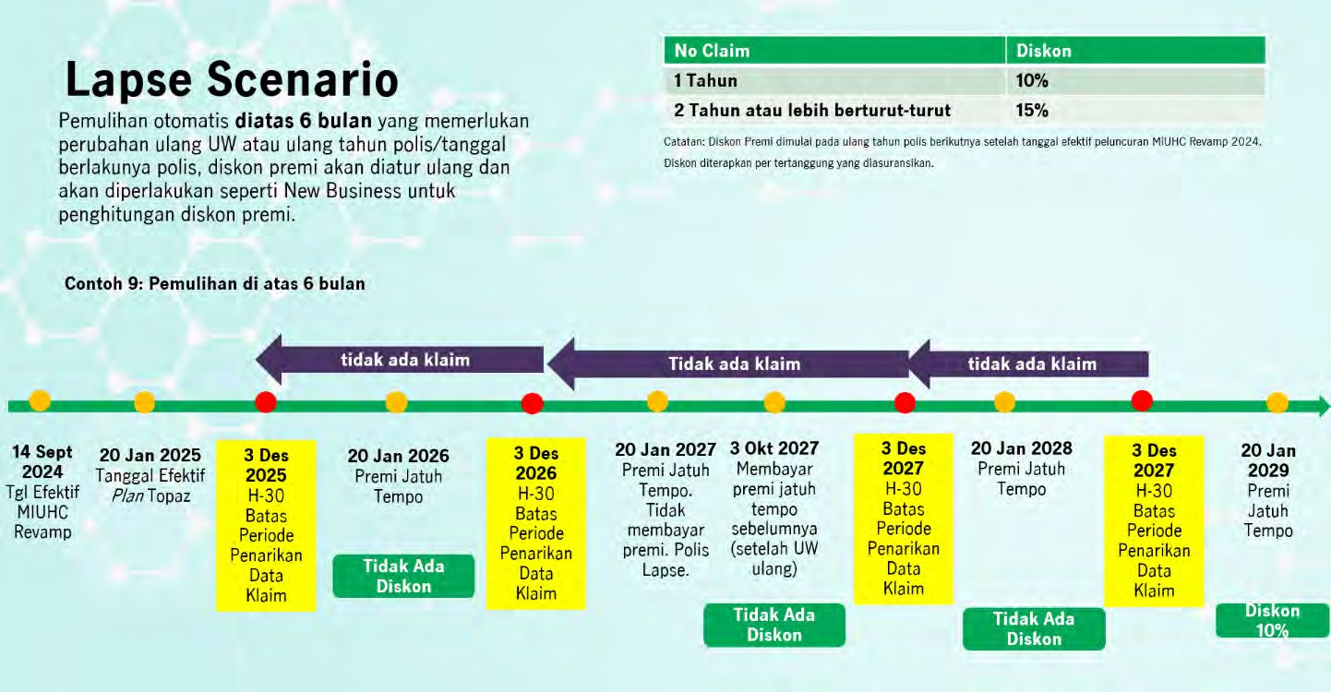
Perhitungan No Claim Discount (Diskon Premi) apabila terdapat Extra Loading:
13. Q : Apabila Nasabah yang memiliki Pertanggungan Tambahan melakukan klaim atas Pertanggungan Tambahannya, apakah No Claim Discount (Diskon Premi) tetap berlaku? A : Ya, klaim yang dilakukan selain pada Pertanggungan Dasar MiUHC tidak mempengaruhi kelayakan Nasabah untuk mendapatkan No Claim Discount (Diskon Premi)
14. Q : Apabila Nasabah melakukan klaim atas Manfaat Pertanggungan Tambahan Manfaat Rawat Jalan dan Manfaat Perawatan Gigi, apakah Nasabah tetap berhak mendapatkan No Claim Discount (Diskon Premi)? A : Ya, klaim yang diperhitungkan atas No Claim Discount (Diskon Premi) adalah klaim atas Pertanggungan Dasar MiUHC Revamp 2024 dan tidak berlaku untuk manfaat Pertanggungan Tambahan.
15. Q : Bagaimana perhitungan No Claim Discount (Diskon Premi) apabila terdapat quotation? A : Perhitungan Total Premi yang mendapatkan No Claim Discount (Diskon Premi) apabila terdapat quotation akan diperhitungkan dan disesuaikan dengan Premi setelah adanya perubahan rate yang efektif pada 14 September 2024.
16. Q : Apakah ada notifikasi untuk nasabah yang mendapatkan No Claim Discount (Diskon Premi)? A : Untuk tahun ini, notifikasi untuk nasabah yang mendapatkan No Claim Discount (Diskon Premi) adalah berupa surat pemberitahuan penyesuaian Premi Pertanggungan Dasar dan penyesuaian manfaat pertanggungan.
17. Q : Bagaimana nasabah mengetahui perincian No Claim Discount (Diskon Premi) pada tagihan nasabah? A : Tagihan jatuh tempo yang dikirimkan ke nasabah tidak mencantumkan perincian No Claim Discount (Diskon Premi).
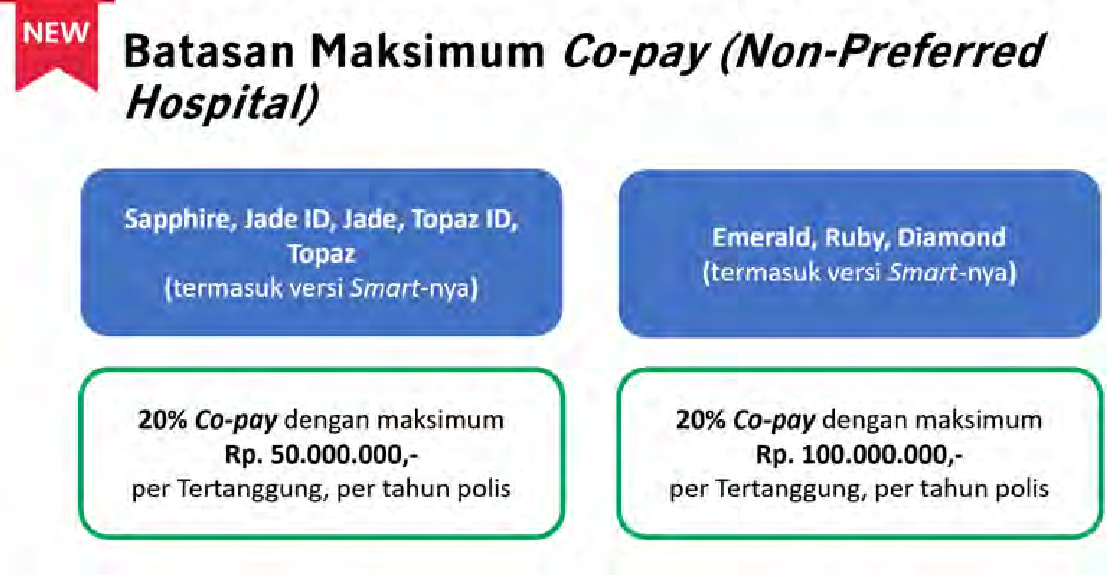
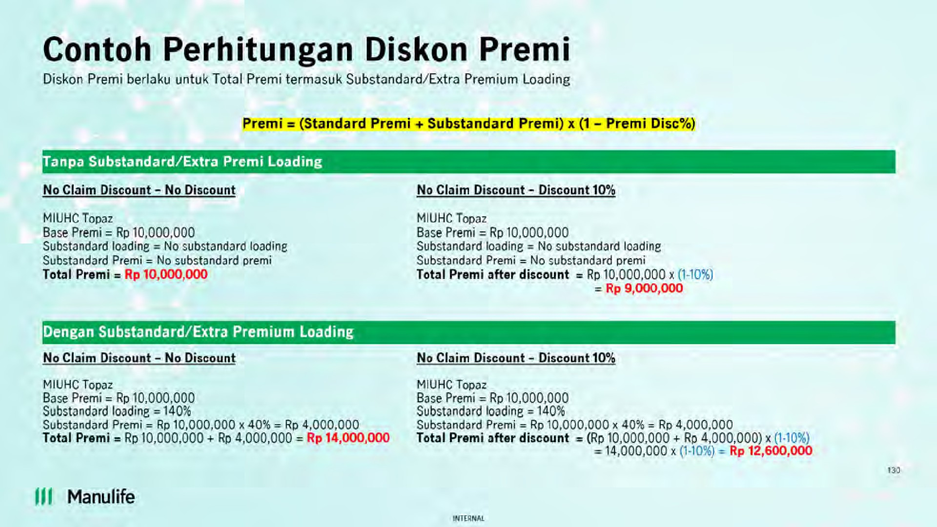
Manulife Preferred Hospitals
18. Q : Apa perbedaan Rumah Sakit Rekanan dengan Manulife Preferred Hospitals? A : Rumah Sakit/Klinik Rekanan merupakan Rumah Sakit/Klinik yang mempunyai kerja sama dengan TPA. Sedangkan Manulife Preferred Hospitals adalah Rumah Sakit/Klinik yang telah memenuhi syarat dan ketentuan serta pertimbangan Penanggung menjadi Rumah Sakit/Klinik pilihan yang daftarnya dapat dilihat pada website resmi Penanggung.
Berikut adalah klasifikasi Manulife Preferred Hospitals dan Non-Manulife Preferred Hospitals:
19. Q : Apakah ada limit Co-Pay yang dibayarkan oleh nasabah? A : Ya, terdapat limit Co-Pay yang dibayarkan oleh nasabah dimana limit Co-Pay ini disesuaikan dengan Plan yang dimiliki nasabah. Berikut adalah limit Co-Pay untuk masing – masing Plan:
- Untuk Plan Non-Deductible (Non-Smart), apabila limit Co-Pay sudah mencapai batas maksimum, maka perawatan nasabah akan ditanggung seluruhnya baik di Manulife Preferred Hospitals maupun di non-Manulife Preferred Hospitals.
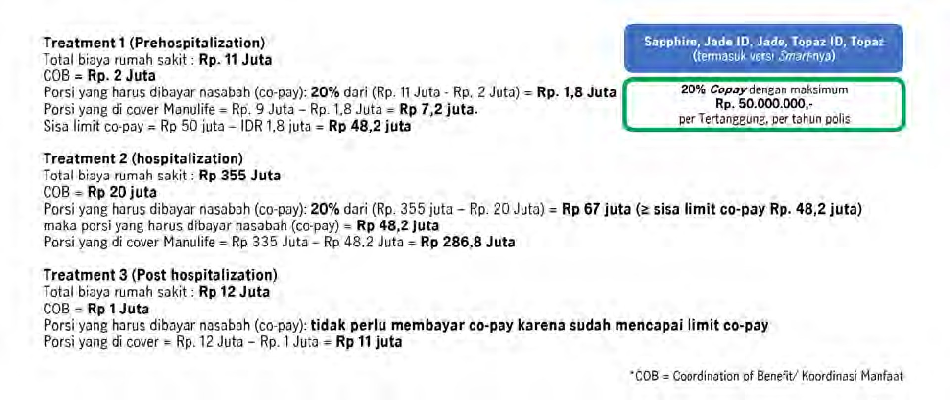
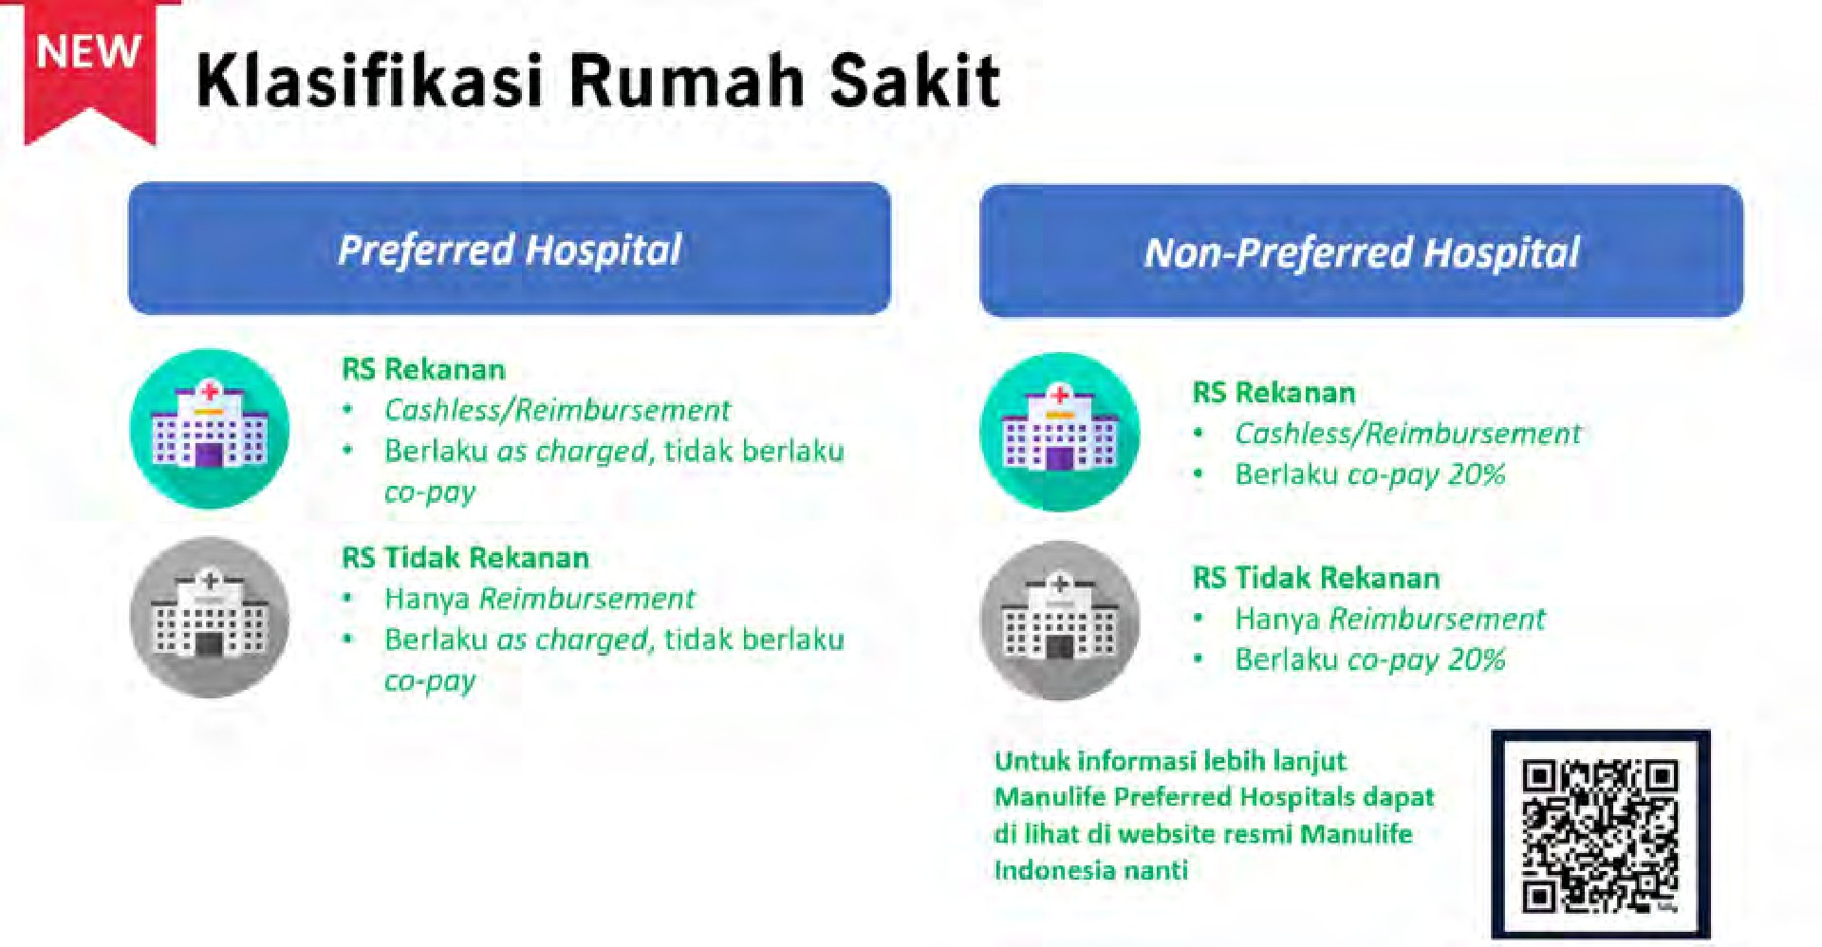
- Untuk Plan Deductible (Smart), apabila limit Co-Pay sudah mencapai batas maksimum, maka nasabah tidak dikenakan Co-Pay lagi namun tetap dikenakan Deductible sesuai dengan nominal yang tercantum pada Lampiran Deductible Ketentuan Polis MiUHC.
20.Q : Apakah pembayaran secara Co-Pay berlaku untuk semua perawatan? A : Co-Pay tidak berlaku untuk Manfaat Santunan Tunai Harian dan Biaya Pemakaman.
21. Q : Sampai kapan limit Co-Pay berlaku? A : Limit Co-Pay berlaku selama 1 (satu) tahun Polis dan akan di atur ulang kembali ke limit awal setiap ulang tahun Polis.
22.Q : Bagaimana perhitungan Co-Pay apabila Pemegang Polis memilih Plan Deductible (Smart) dan melakukan koordinasi manfaat dengan produk asuransi lain? A : Perhitungan Co-Pay yang dibayarkan oleh Pemegang Polis adalah total seluruh klaim yang ditanggung setelah dikurangi dengan nominal Deductible dan nominal koordinasi manfaat dari produk lain.
Contoh :
23.Q : Berapa lama daftar Manulife Preferred Hospitals akan diperbarui? A : Daftar Manulife Preferred Hospitals dapat diperbarui sewaktu – waktu dan tidak ada pemberitahuan terlebih dahulu kepada nasabah mengenai perubahan hal ini. Nasabah dapat melihat daftar Manulife Preferred Hospitals terupdate di website Manulife Indonesia.
24.Q : Apabila pada saat nasabah masuk rawat inap dan keluar rawat inap terdapat perbedaan status rumah sakit dari Manulife Preferred Hospitals ke non-Manulife Preferred Hospitals atau sebaliknya, status rumah sakit akan mengacu ke daftar Manulife Preferred Hospitals yang mana? A : Status Manulife Preferred Hospitals atau non-Manulife Preferred Hospitals dilihat berdasarkan tanggal Nasabah masuk Rumah Sakit.
25.Q : Apabila terjadi Ulang tahun Polis di tengah – tengah perawatan Rawat Inap Nasabah, bagaimana dengan perhitungan limit Co-Pay? A : Perhitungan limit Co-Pay akan dilakukan 2 (dua) kali yang dibagi menjadi limit Co-Pay pada saat nasabah mulai melakukan Rawat Inap hingga 1 (satu) hari sebelum tanggal Ulang Tahun Polis (menggunakan sisa limit Co-Pay yang ada) dan saat tanggal Ulang Tahun Polis berikutnya hingga nasabah keluar dari rumah sakit (menggunakan limit Co-Pay baru yang telah diatur ulang)

Table 5
Perhitungan Co-Pay
Perhitungan Co-Pay 1
2024-11-25 | 30 November 2024 (1 hari sebelum Tanggal Ulang Tahun Polis)

1 Desember 2024 (Tanggal Ulang Tahun Polis) |  | 2024-12-05
Perhitungan Co-Pay 2
Apabila rata rata Biaya Rumah Sakit yang ditanggung per harinya adalah Rp.2.000.000, maka : 1. Perhitungan Co-Pay 1 5 hari perawatan = 5 x Rp.2.000.000 = Rp. 10.000.000 Biaya perawatan yang ditanggung Manulife Indonesia = Rp. 10.000.000 (sudah habis limit Co-Pay, sehingga di cover oleh Manulife semua) Biaya ditanggung Nasabah = 0
2. Perhitungan Co-Pay 2 5 hari perawatan = 5 x Rp.2.000.000 = Rp. 10.000.000 20% Co-Pay = 20% x Rp. 10.000.000 = Rp. 2.000.000 Biaya perawatan yang ditanggung Manulife Indonesia = Rp. 8.000.000
Total Co-Pay yang ditanggung Pemegang Polis = Rp.2.000.000
26.Q : Dimana nasabah dapat mengetahui sisa limit Co-Pay? A : Nasabah dapat mengetahui sisa limit Co-Pay dengan menghubungi Manulife Customer Contact Center melalui telepon di (021) 2555 7777atau e-mail ke CustomerServiceID@manulife.com.

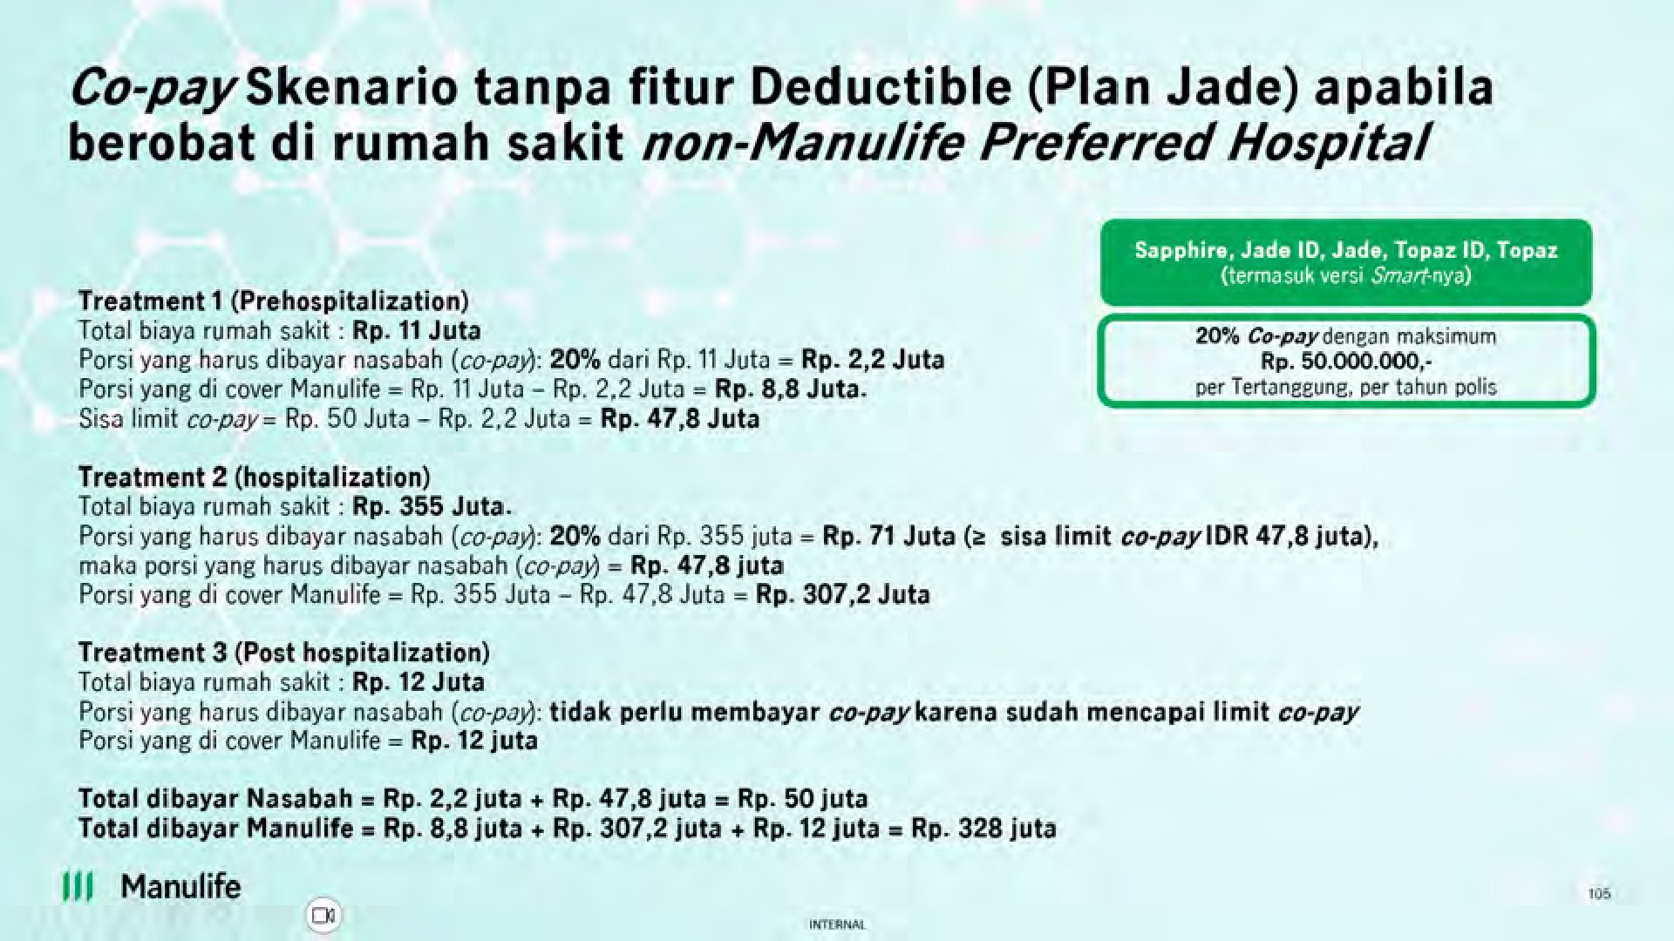
27.Q : Bagaimana contoh perhitungan Co-Pay apabila nasabah tidak melakukan perawatan di Manulife Preferred Hospitals? A : Berikut ini adalah contoh contoh perhitungan Co-Pay apabila nasabah tidak melakukan perawatan di Manulife Preferred Hospitals untuk masing – masing kondisi. - Co-pay Skenario tanpa fitur Deductible (Plan Jade) apabila berobat di rumah sakit non-Manulife Preferred Hospitals
- Co-pay Skenario dengan fitur Deductible (Plan Jade Smart) apabila berobat di rumah sakit non-Manulife Preferred Hospitals
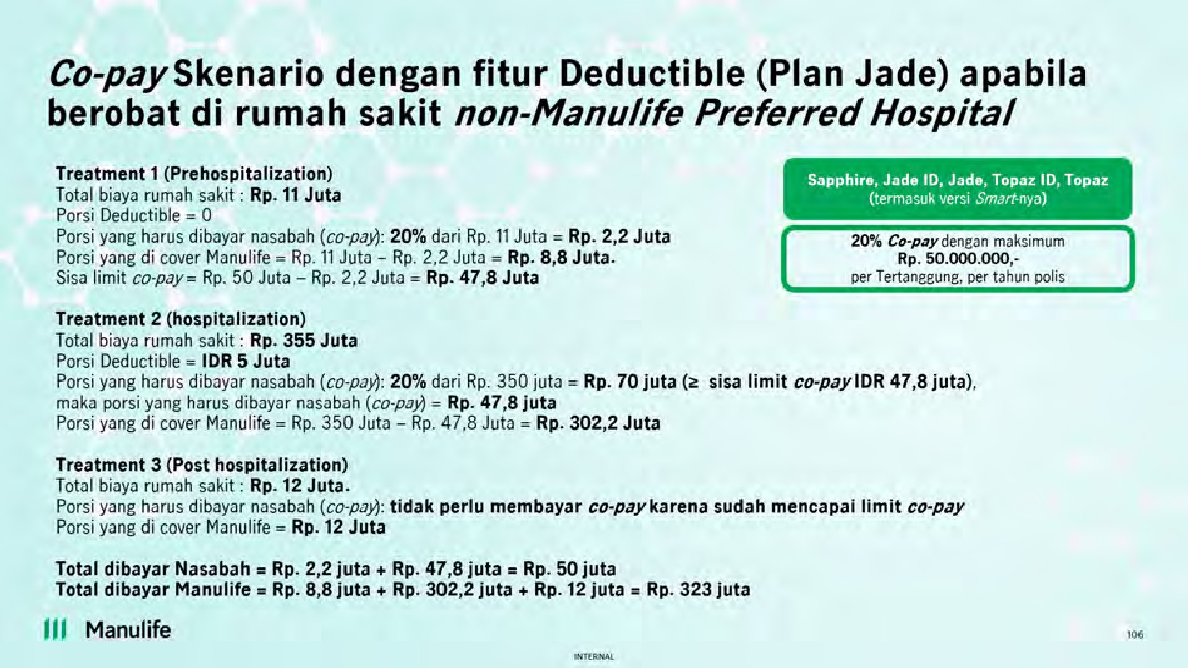
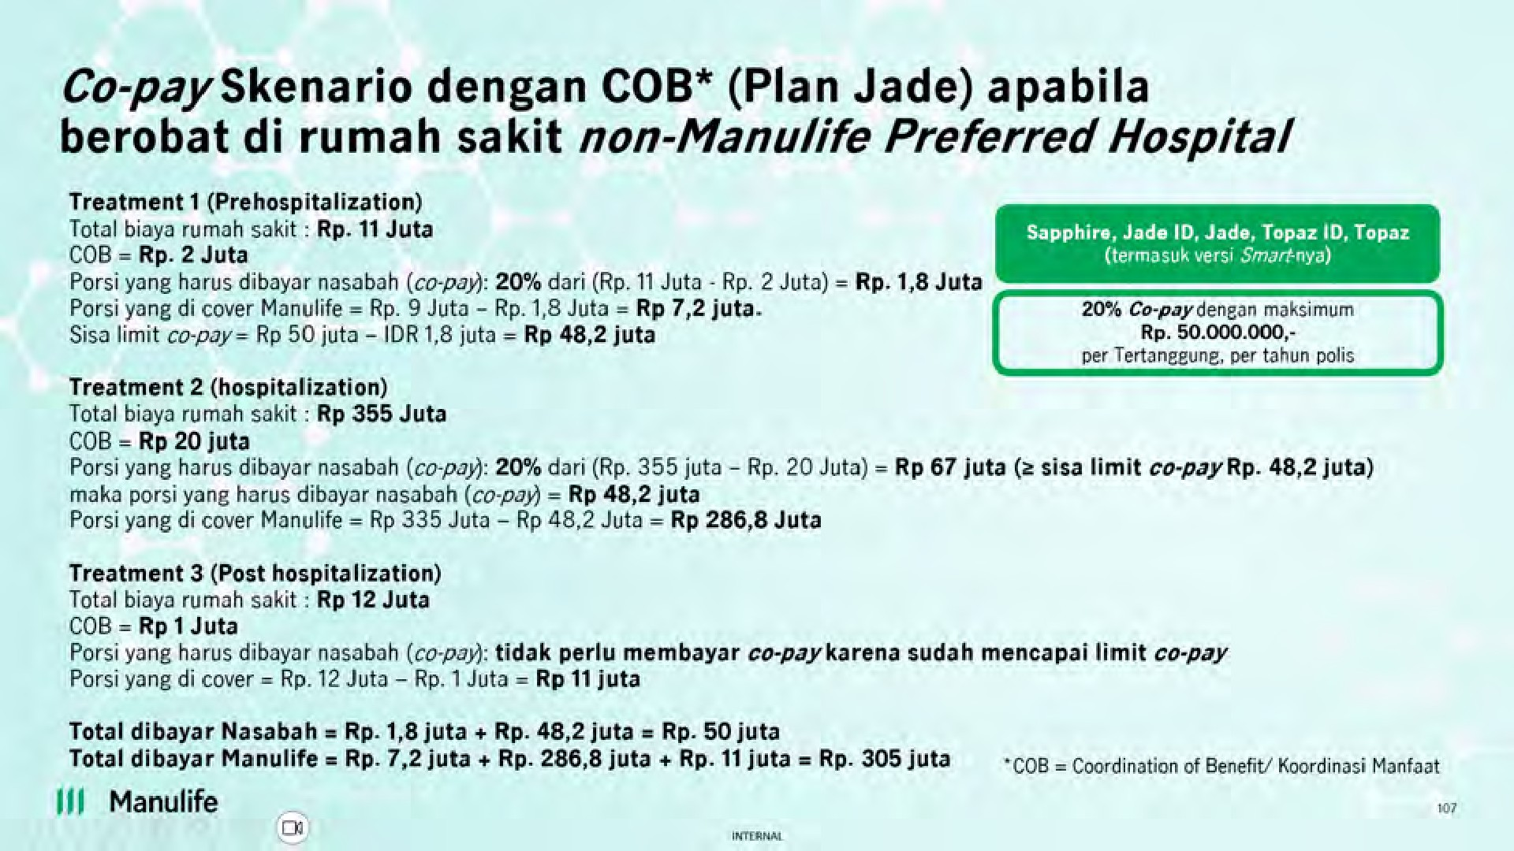
- Co-pay Skenario dengan COB (Plan Jade) apabila berobat di rumah sakit non-Manulife Preferred Hospitals
- Co-pay Skenario dengan COB (Plan Jade Smart) dan fitur Deductible apabila berobat di rumah sakit non-Manulife Preferred Hospitals
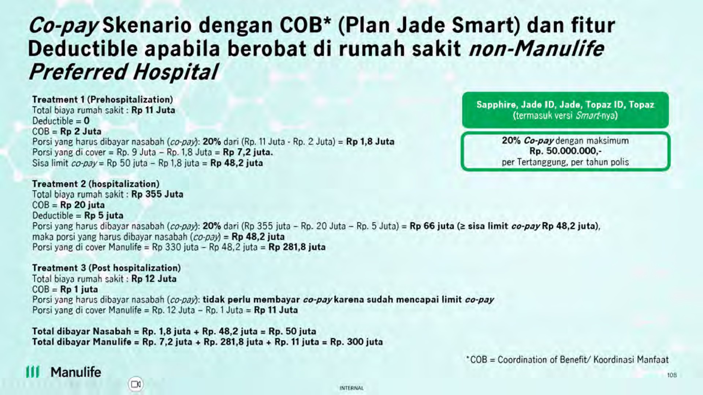
- Co-pay Skenario tanpa fitur Deductible (Plan Emerald) apabila berobat di rumah sakit non-Manulife Preferred Hospitals
- Co-pay Skenario dengan fitur Deductible (Plan Emerald Smart) apabila berobat di rumah sakit non-Manulife Preferred Hospitals
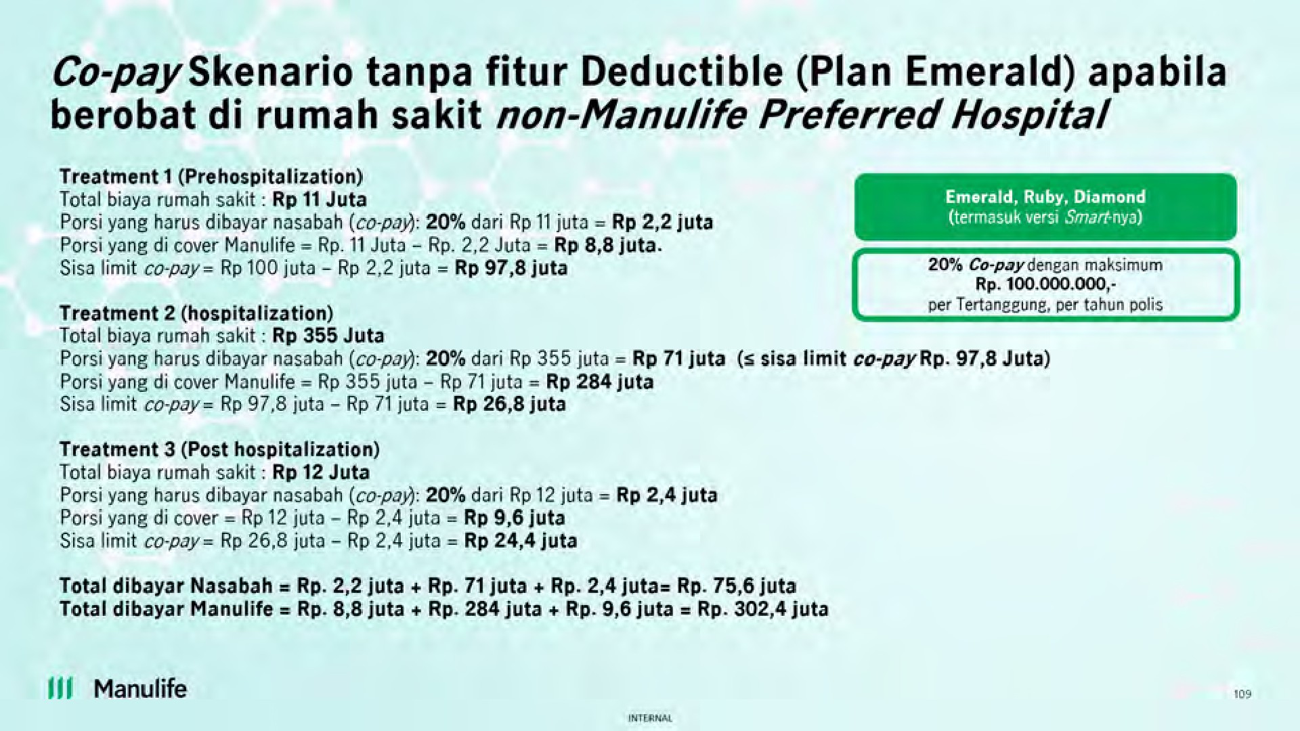
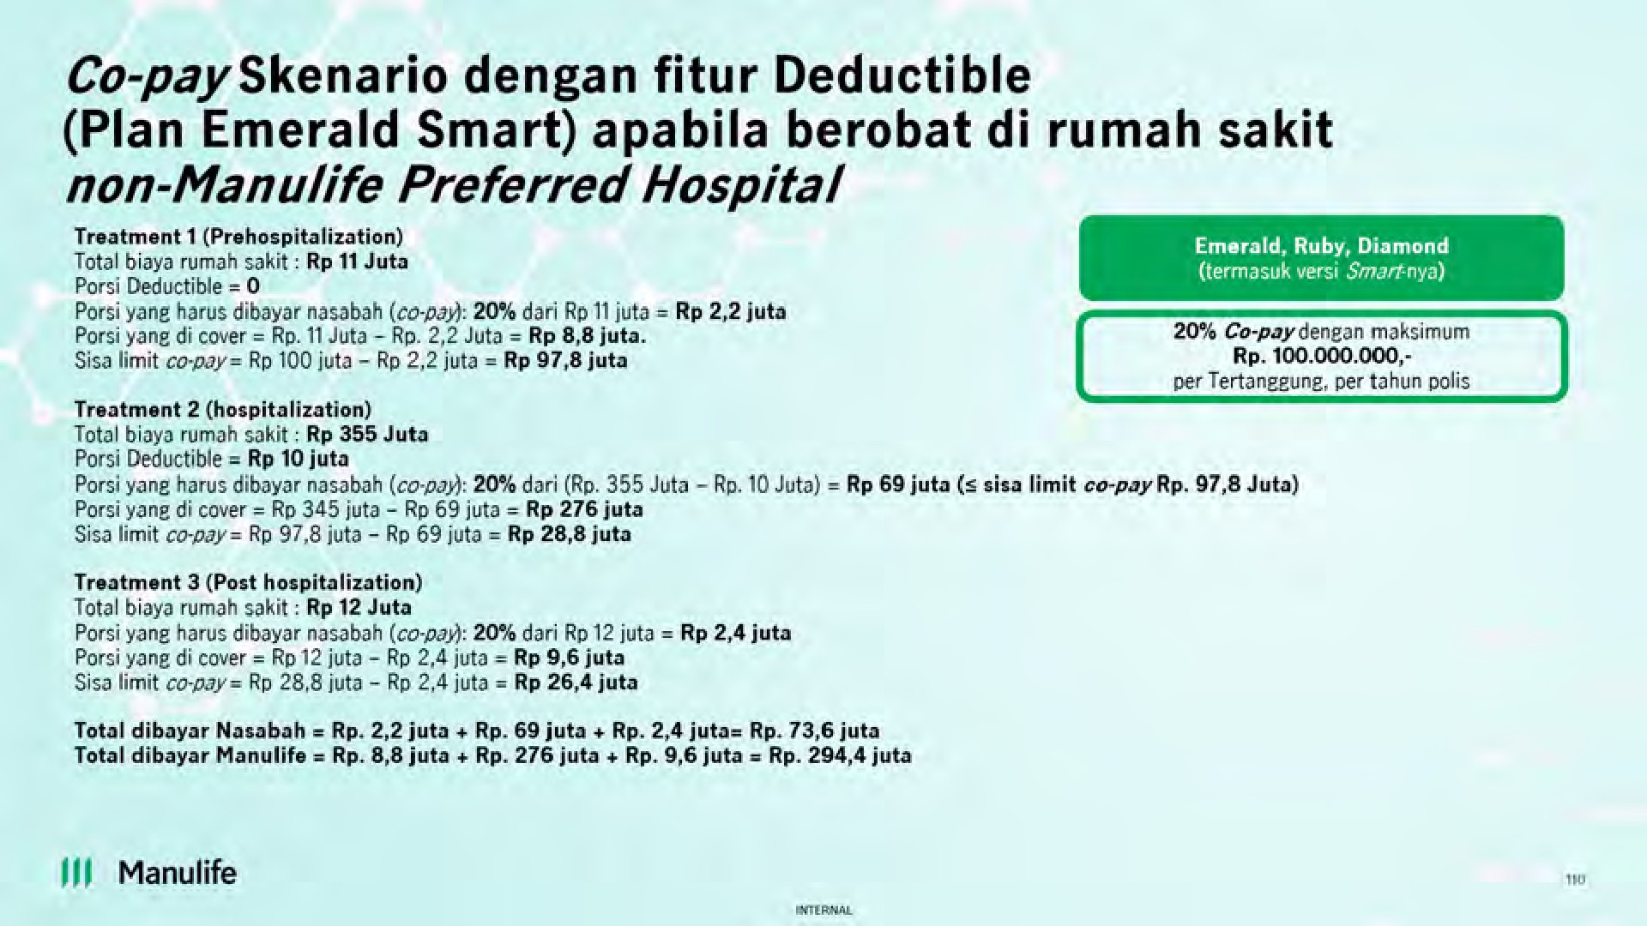
- Co-pay Skenario dengan COB (Plan Emerald) apabila berobat di rumah sakit non-Manulife Preferred Hospitals
- Co-pay Skenario dengan fitur COB dan Deductible (Plan Emerald Smart) apabila berobat di rumah sakit non-Manulife Preferred Hospitals
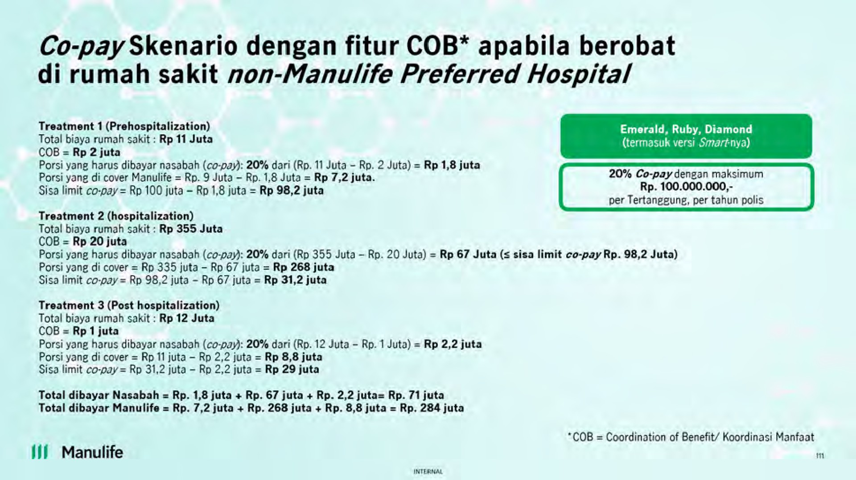
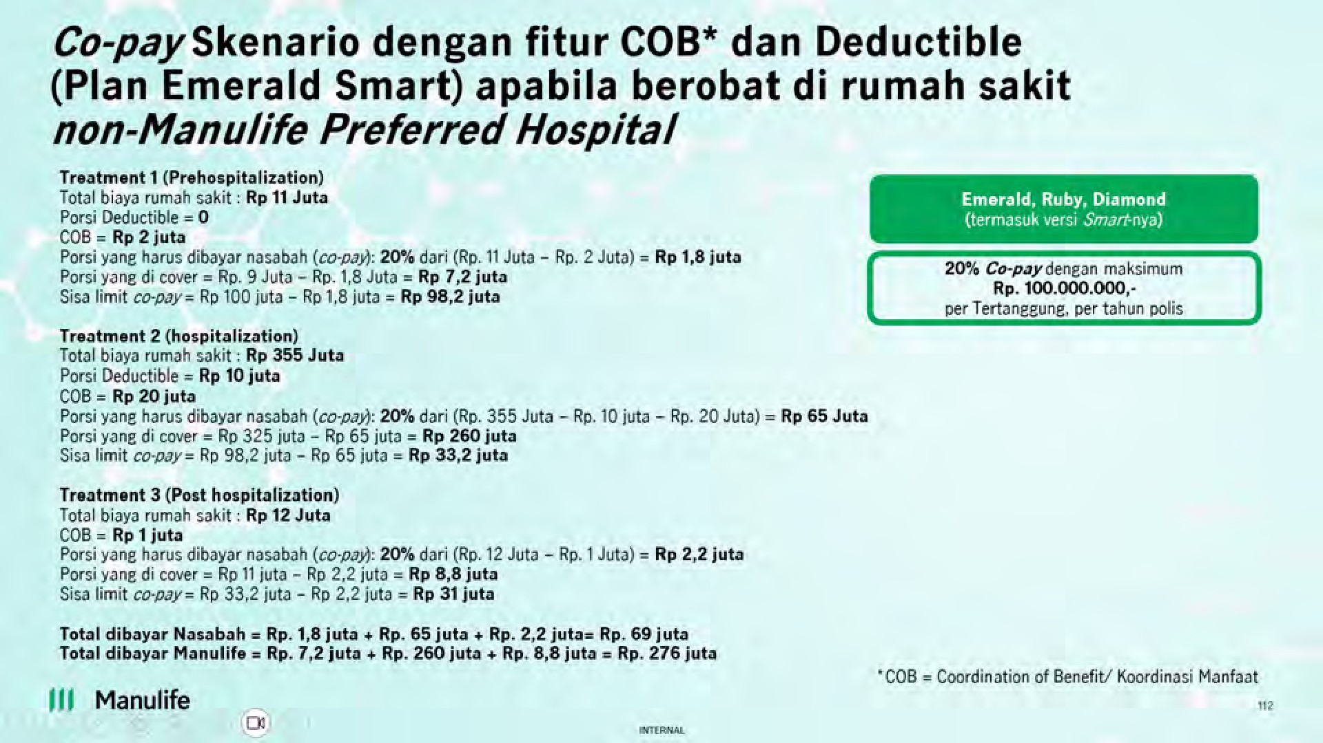
- Co-pay Skenario – Prorate apabila berobat di rumah sakit non-Manulife Preferred Hospitals
28.Q : Apakah waktu nasabah di awal masuk ke rumah sakit non-Manulife Preferred Hospitals, akan disampaikan mengenai Co-pay? Jika iya, oleh Rumah Sakit atau Halodoc? Jika rumah sakit non-rekanan siapa yang menyampaikan? A : Info Copay akan diberikan oleh Halodoc melalui Consent Letter yang dikirimkan melalui non-Manulife Preferred Hospitals untuk ditandatangani nasabah yang bersangkutan.
29.Q : Apakah Co-pay akan disampaikan juga pada jaminan preadmission dan awal (LOG) ? A : Consent Letter yang memuat informasi Co-Pay akan dikirimkan saat admission (sebelum LOG diterbitkan) dan saat preadmission. 30.Q : Dimana saya bisa mendapatkan daftar Manulife Preferred Hospitals? A : Apabila ditanyakan sebelum 8 September 2024: Terima Kasih atas pertanyaan Anda. Kami ingin menginformasikan bahwa daftar Manulife Preferred Hospitals memang belum tersedia saat ini dan baru akan kami publikasikan melalui website pada tanggal 8 September. Mohon ditunggu dan terima kasih atas pengertiannya.
Apabila ditanyakan setelah tanggal 8 September 2024: Terima Kasih atas pertanyaan Anda. Untuk informasi lengkap mengenai daftar Manulife Preferred Hospitals bisa dilihat melalui website Manulife Indonesia.
31. Q : Jika Nasabah Ulang Tahun Polis pada tanggal 14 September 2024 kemudian rawat inap di Rumah Sakit pada tanggal 10 -16 September 2024, apakah akan dikenakan Co-Pay jika ternyata saat Ulang Tahun Polis di rawat inap di non-Manulife Preferred Hospital ? A : Nasabah tidak akan dikenakan Co-Pay karena pada saat Nasabah di rawat inap Co-Pay masih belum berlaku dan perhitungan berdasarkan pada tanggal Nasabah masuk Rumah Sakit.
Repricing
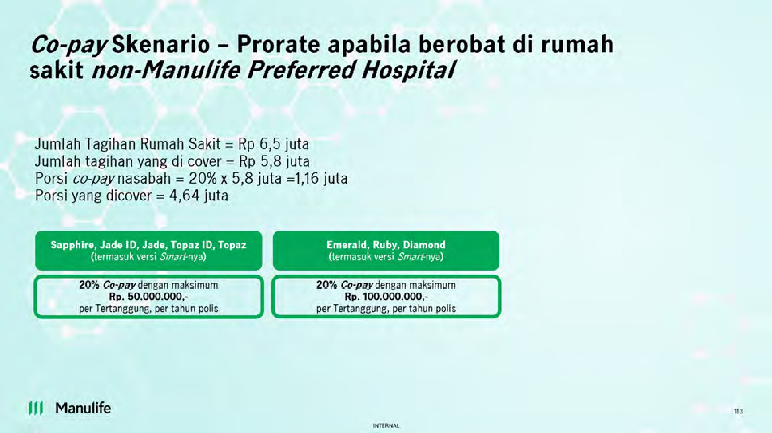
32.Q : Apa penyebab biaya medis meningkat? A : Terdapat 3 (tiga) penyebab biaya medis meningkat sebagai berikut: 1. Inflasi Medis Terdampak bukan hanya di Manulife Indonesia saja, tetapi di alami industri asuransi jiwa baik

Indonesia maupun luar negeri.

Table 8
• Berdasarkan Plan
Plan |  | Peningkatan Tarif Premi
Diamond |  | 44% - 59%
Ruby |  | 37% - 58%
Emerald |  | 44% - 51%
Topaz |  | 28% - 29%
Jade |  | 35% - 39%
Sapphire |  | 28% - 48%
Topaz Indonesia |  | 28% - 36%
Jade Indonesia |  | 35% - 64%
b. Plan Deductible (Smart) - Diamond Smart, Ruby Smart, Emerald Smart, Topaz Smart, Jade Smart) • Berdasarkan Usia
Usia Masuk | Peningkatan Tarif Premi |  | Peningkatan Tarif Premi karena Pertambahan Usia | Peningkatan Tarif Premi dan Pertambahan Usia
0-20 | 10% - 34% |  | 0% - 14% | 0% - 41%
21-40 | 10% - 27% |  | 0% - 9% | 10% - 35%
41-60 | 10% - 27% |  | 0% - 12% | 10% - 37%
61-80 | 10% - 37% |  | 1% - 10% | 11% - 42%
• Berdasarkan Plan
Plan |  | Peningkatan Tarif Premi
Diamond Smart |  | 23% - 37%
Ruby Smart |  | 18% - 35%
Emerald Smart |  | 23% - 29%
Topaz Smart |  | 10% - 10%
Jade Smart |  | 16% - 19%
36.Q : Berapakah rata-rata kenaikan tarif Premi Pertanggungan Dasar Produk MiUHC selama 10 tahun terakhir ? A : Kenaikan tarif Premi Pertanggungan Dasar Produk MIUHC selama 10 tahun terakhir sebagai berikut:
*Tingkat kenaikan berbeda-beda tergantung pada Usia, Jenis Kelamin, dan Plan namun rata-rata kenaikan tarif Premi Pertanggungan Dasar adalah sebesar 36%
37.Q : Apabila Nasabah tidak berkenan membayar Tarif Premi baru, apa yang harus saya lakukan? A : Jika Bapak/Ibu tidak berkenan dengan tarif Premi baru dengan besaran yang sudah disesuaikan, Manulife Indonesia memberikan beberapa pilihan solusi kepada Bapak/Ibu sebagaimana di bawah
2015 Launched
2016 4,9%
2017 4,8%
2018
& 2019
Tidak ada kenaikan
2020 8%
2021 9,8%
₂₀₂₂ Tidak ada
kenaikan
2023 36%*
ini, sehingga perlindungan Bapak Ibu tetap berjalan. 1. Melakukan Penurunan (Downgrade) Plan dengan pilihan Plan yang tersedia berupa: - Merubah Plan non-Deductible (non-Smart) ke Plan non-Deductible (non-Smart) dengan manfaat yang lebih rendah Contoh : Plan Diamond ke Plan Ruby - Merubah Plan Deductible (Smart) ke Plan Deductible (Smart) dengan manfaat yang lebih rendah Contoh : Plan Diamond Smart ke Plan Ruby Smart - Merubah Plan non-Deductible (non-Smart) ke Plan Deductible (Smart) yang manfaatnya sama atau lebih rendah. Contoh : Plan Ruby ke Plan Ruby Smart - Merubah Plan Deductible (Smart) ke Plan tanpa Deductible (non-Smart) yang manfaatnya lebih rendah (khusus untuk Nasabah yang berhak atas No Claim Discount (Diskon Premi) Contoh : Plan Ruby Smart ke Plan Emerald
2. Melakukan perubahan mode pembayaran premi misalnya dari mode pembayaran premi tahunan ke semesteran) yang sesuai dengan kenyamanan Bapak/Ibu.
Jika Bapak/Ibu ingin melakukan perubahan di atas, mohon menghubungi tenaga pemasar atau Manulife Customer Contact Center melalui telepon di (021) 2555 7777atau e-mail ke CustomerServiceID@manulife.com
38.Q : Apakah akan ada kenaikan tarif Premi (repricing) lagi pada produk MiUHC tahun depan? A : Mengingat alasan utama untuk melakukan penyesuaian tarif premi dilakukan karena adanya beberapa faktor dan sebagian besarnya dari faktor eksternal, Manuife tidak dapat memastikan apakah penyesuaian tarif premi ini kembali ada atau tidak kedepannya. Namun, Manulife akan terus mengupayakan untuk senantiasa memberikan perlindungan kesehatan jangka panjang untuk nasabah.
39.Q : Mengapa Manulife Indonesia tidak melakukan perhitungan Premi Pertanggungan Dasar ini sejak awal tanpa melakukan repricing di tengah – tengah Polis berjalan? A : Apabila Manulife Indonesia memperhitungkan seluruh asumsi di masa depan agar menghindari adanya repricing, maka Premi Pertanggungan Dasar yang dikenakan kepada Nasabah dapat jauh lebih besar dibandingkan dengan Premi saat ini. Untuk mengantisipasi hal tersebut, penggunaan asumsi dalam perhitungan Premi Pertanggungan Dasar harus disesuaikan dengan keadaan dan kondisi terkini.
40.Q : Bagaimana cara Manulife Indonesia mengkomunikasikan adanya kenaikan Premi ini kepada nasabah? A : Nasabah Inforce yang berstatus Polis aktif pada saat penarikan data akan dikirimkan Surat Pemberitahuan melalui alamat email dan alamat korespondensi yang terdaftar di Manulife Indonesia. Untuk nasabah Inforce yang memiliki Polis Family Plan, masing – masing nasabah akan menerima Surat Pemberitahuan.
Manulife Indonesia juga berusaha untuk memastikan para Pemegang Polis mendapatkan informasi ini dengan mengirimkan reminder melalui whatsapp resmi Manulife Indonesia perihal telah dilakukannya pengiriman Surat Pemberitahuan dan Addendum Polis MiUHC.
Pengiriman surat ini dilakukan dalam 4 batch, menyesuaikan dari Ulang Tahun Polis masing – masing. Berikut adalah jadwal pengiriman surat untuk masing – masing batch:

Table 10
51. Q : Apabila terdapat perbedaan nominal Premi antara Surat Pemberitahuan Premi Pertanggungan Dasar dan Penyesuaian Manfaat Pertanggungan dengan Informasi Pemberitahuan Jatuh Tempo, mana yang dapat dijadikan acuan? A : Apabila terjadi kondisi demikian, maka acuan nominal Premi yang benar adalah yang tertera pada Informasi Pemberitahuan Jatuh Tempo.
52.Q : Apakah No Claim Discount (Diskon Premi) masih berlaku apabila Nasabah melakukan klaim setelah menerima Surat Pemberitahuan Premi Pertanggungan Dasar dan Penyesuaian Manfaat Pertanggungan? A : No Claim Discount (Diskon Premi) masih berlaku apabila klaim dilakukan setelah penarikan data. Namun, untuk klaim yang dilakukan oleh nasabah akan diperhitungkan pada penentuan No Claim Discount (Diskon Premi) tahun berikutnya.
Ilustrasi adalah sebagai berikut: Bapak A Ulang Tahun Polis pada tanggal 1 November 2024:
2 September 2024 |  | 6 September 2024 | 14 September 2024 |  | 1 Oktober 2024 |  | 1 November 2024

Pengiriman Surat ke Bapak A melalui email | Pengiriman Surat ke Bapak A melalui kurir apabila status pengiriman email bounced back atau invalid. |  |  | Tanggal Launching MiUHC Revamp 2024 | Batas Penarikan Data Klaim | Ulang Tahun Polis Bapak A, Tanggal berlakunya MiUHC Revamp 2024 untuk Bapak A
- Apabila Bapak A melakukan klaim sebelum 1 Oktober 2024, mak mendapatkan No Claim Discount (Diskon Premi) untuk tahun 2024. - Apabila Bapak A melakukan klaim setelah 1 Oktober 2024, maka Bapak A akan tetap berhak atas No Claim Discount (Diskon Premi) tahun 2024 dan klaim yang diajukan diperhitungkan untuk premi Bapak A di tahun 2025.
53.Q : Pada H-berapa hari dari jatuh tempo, agen bisa melihat angka premi paling update baik ada ataupun tidak No Claim Discount (diskon Premi) pada agencylink? A : Angka Premi paling update dapat mengacu pada Informasi Pemberitahuan Jatuh Tempo yang dikeluarkan saat H-15 (lima belas) Tanggal Jatuh Tempo.
54.Q : Apakah terdapat pengingat Nasabah yang belum melakukan pembayaran ? A : Nasabah akan menerima informasi melalui whatsapp 30 (tiga puluh) kalender hari setelah jatuh tempo jika belum melakukan pembayaran Premi Lanjutan (Renewal).
55.Q : Kapan reminder Polis akan Lapse dikirimkan kepada Nasabah ? A : Reminder Polis yang akan Lapse akan dikirimkan kepada Nasabah 45 (empat puluh lima) hari kalender setelah tanggal jatuh tempo melalui surat atau e-mail.

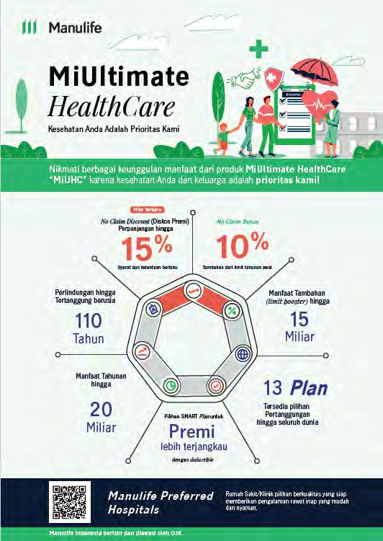
56.Q : Kapankan Surat Pemberitahuan Lapse dikirimkan kepada Nasabah ? A : Surat Pemberitahuan Lapse akan dikirimkan kepada Nasabah 1 (satu) hari kalender setelah Polis lapse atau 45 (empat puluh lima) hari setelah tanggal jatuh tempo melalui e-mail.
57.Q : Bagaimana tampilan Surat Pemberitahuan Penyesuaian Premi Pertanggungan Dasar dan Penyesuaian Manfaat Pertanggungan? A : Berikut ini adalah contoh Surat Pemberitahuan Penyesuaian Premi Pertanggungan Dasar dan Penyesuaian Manfaat Pertanggungan:
Halaman 1 : Flyer mengenai Key Selling Point

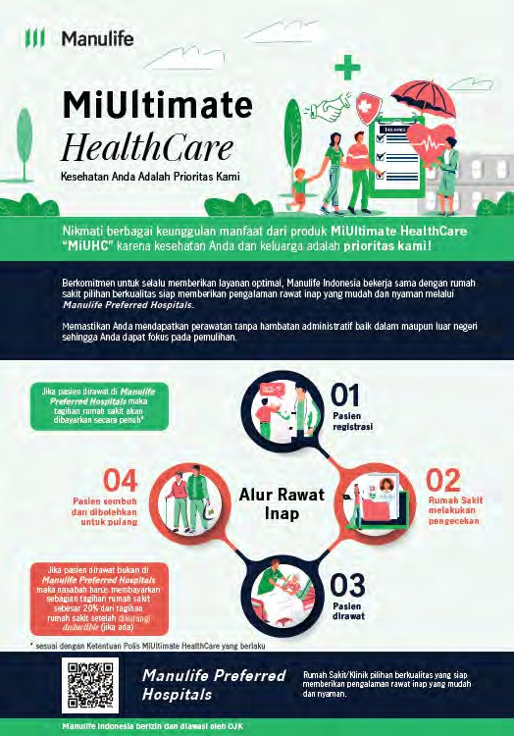

Halaman 2: Flyer mengenai Manulife Preferred Hospitals
Halaman 3 dan 4: Ringkasan Penyesuaian Manfaat

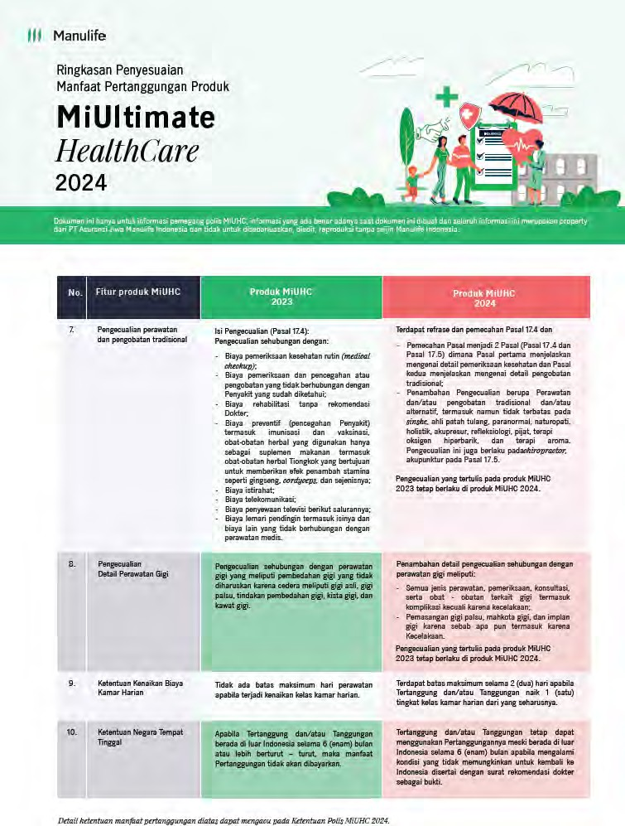

Halaman 5 dan 6: Surat Pemberitahuan Premi Pertanggungan Dasar dan Penyesuaian Manfaat Pertanggungan
Identitas Nasabah
Perbandingan Total Premi sebelum dan setelah penyesuaian (menggunakan usia baru dan sudah termasuk diskon MiHealth dan Family Plan jika ada)
Rincian diskon Premi (Total Premi sebelum diskon – 10% Diskon Premi Pertanggungan Dasar)
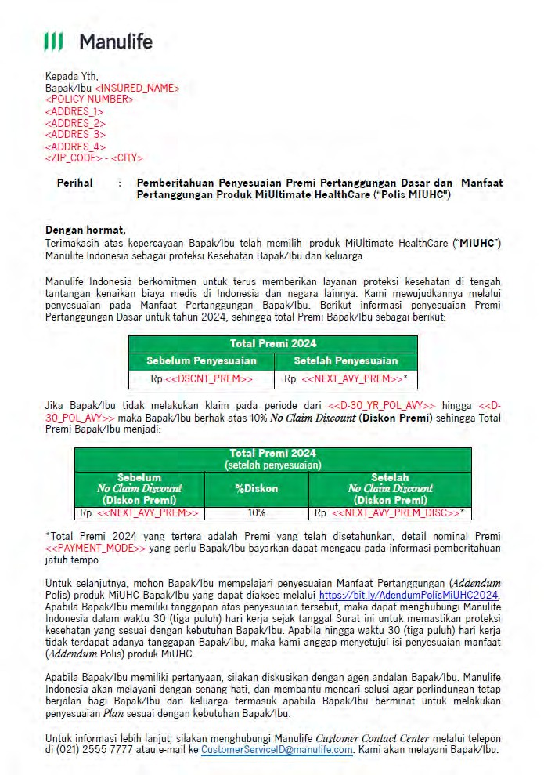

Selain itu, kami juga menyisipkan lampiran yang berisi Addendum Polis MiUHC 2024.
58.Q : Apakah Surat Pemberitahuan Penyesuaian Premi Pertanggungan Dasar dan Penyesuaian Manfaat Pertanggungan serta Addendum tersedia di MiAccount? A : Tidak ada. Surat Pemberitahuan Penyesuaian Premi dan Penyesuaian Manfaat Pertanggungan serta Addendum kami kirimkan langsung melalui email dan kurir.
Perubahan Plan
59.Q : Bagaimana penentuan perubahan Plan berupa peningkatan (upgrade) Plan? A : Berikut ini adalah penentuan perubahan Plan berupa peningkatan (upgrade) Plan: ▪ Perubahan Plan non-Deductible (non-Smart) ke Plan non-Deductible (non-Smart) dikategorikan peningkatan Plan termasuk jika manfaat dan ketentuannya lebih tinggi untuk Plan setelah perubahan. Contoh: a. Sapphire menjadi Jade Indonesia b. Jade Indonesia menjadi Topaz Indonesia c. Ruby menjadi Diamond ▪ Perubahan Plan Deductible (Smart) ke Plan Deductible (Smart) dikategorikan peningkatan Plan termasuk jika manfaat dan ketentuannya lebih tinggi untuk Plan setelah perubahan. Contoh: a. Jade Smart menjadi Topaz Smart b. Topaz Smart menjadi Emerald Smart c. Ruby Smart menjadi Diamond Smart ▪ Perubahan Plan Deductible (Smart) ke Plan non-Deductible (non-Smart) dikategorikan peningkatan Plan. a. Jade Smart menjadi Topaz b. Topaz Smart menjadi Topaz c. Diamond Smart menjadi Sapphire
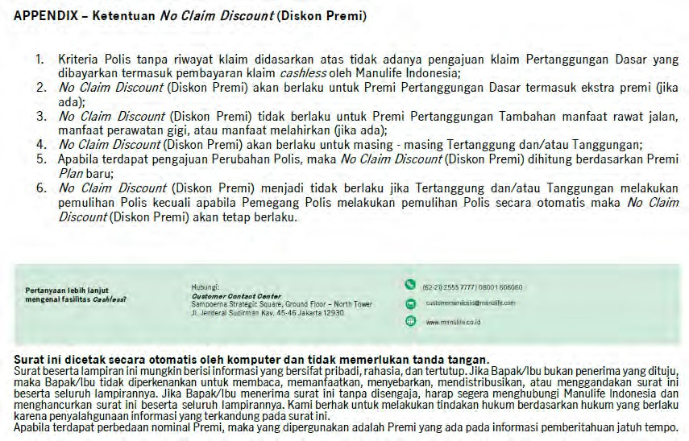
▪ Perubahan Plan dengan fitur Deductible (Smart) ke Plan tanpa fitur Deductible (non-Smart) dikategorikan peningkatan Plan jika manfaat dan ketentuannya sama atau lebih tinggi setelah perubahan. Contoh: a. Jade Smart menjadi Topaz b. Topaz Smart menjadi Topaz c. Jade Smart menjadi Emerald
▪ Perubahan Plan dengan fitur Deductible (Smart) ke Plan tanpa fitur Deductible (non-Smart) dikategorikan peningkatan Plan jika manfaat dan ketentuannya lebih rendah dan Tertanggung dan/atau Tanggungan tidak mendapatkan No Claim Discount (Diskon Premi). Contoh: a. Ruby Smart menjadi Topaz b. Jade Smart menjadi Sapphire c. Diamond Smart menjadi Sapphire ▪ Perubahan Plan non-Deductible (non-Smart) ke Plan Deductible (Smart) dikategorikan peningkatan Plan termasuk jika manfaat dan ketentuannya lebih tinggi untuk Plan setelah perubahan. a. Jade menjadi Topaz Smart b. Ruby menjadi Diamond Smart c. Topaz Indonesia menjadi Emerald Smart
60.Q : Berapa lama pengajuan peningkatan (upgrade) Plan dapat dilakukan? A : Pengajuan permohonan peningkatan Plan dilakukan dalam periode 30 (tiga puluh) hari kalender sebelum Ulang Tahun Polis. Jika pengajuan permohonan peningkatan Plan dilakukan setelah Ulang Tahun Polis, maka perubahan Plan akan dilakukan pada Ulang Tahun Polis berikutnya.
61. Q : Apakah terdapat seleksi risiko apabila terdapat pengajuan peningkatan (upgrade) Plan? A : Ya, Penanggung akan melakukan seleksi risiko ulang dan dapat membatasi Pertanggungan untuk kondisi-kondisi yang ada pada saat pengajuan permohonan peningkatan tersebut hanya sebatas besaran manfaat-manfaat yang dapat diterima menurut Ketentuan Polis awal.
62.Q : Bagaimana ketentuan Periode Eliminasi apabila terjadi peningkatan (upgrade) Plan? A : Periode eliminasi sebagaimana tercantum dalam Pasal 9.1 dan 9.2 Ketentuan Polis serta ketentuan pengecualian pada Pasal 17.21 Ketentuan Polis akan dihitung dari tanggal efektif Addendum dari Plan baru yang dipilih.
Dibawah ini adalah referensi pasal untuk: a. Pasal 9.1 Tidak ada Manfaat Pertanggungan yang dapat dibayarkan berdasarkan Pertanggungan ini, apabila Tertanggung dan/atau Tanggungan menjalani Rawat Inap/Rawat Jalan disebabkan Penyakit dalam waktu 30 (tiga puluh) hari kalender terhitung sejak Tanggal Penerbitan Polis atau tanggal Addendum yang mengakibatkan dilakukannya seleksi risiko atau tanggal mulai berlakunya pemulihan Polis, mana saja yang terjadi terakhir.
b. Pasal 9.2 Tidak ada Manfaat Pertanggungan yang dapat dibayarkan berdasarkan Pertanggungan ini, apabila Tertanggung dan/atau Tanggungan menjalani Rawat Inap/ Rawat Jalan disebabkan HIV/AIDS dalam waktu 12 (dua belas) bulan terhitung sejak Tanggal Penerbitan Polis atau tanggal Addendum yang mengakibatkan dilakukannya seleksi risiko atau tanggal mulai berlakunya pemulihan Polis, mana saja yang terjadi terakhir.
c. Pasal 17.21 Penyakit dan/atau Pembedahan berikut yang terjadi dalam 12 (dua belas) bulan setelah Tanggal Penerbitan Polis atau tanggal Addendum atau tanggal pemulihan Polis, mana yang terjadi paling akhir: 1. Semua jenis hernia; 2. Semua jenis tumor/benjolan/kista/Kanker; 3. Tuberkolosis; 4. Endometriosis; 5. Hemoroid; 6. Penyakit amandel atau kelenjar gondok; 7. Kondisi abnormal rongga hidung, septum hidung atau kerang hidung (konka), termasuk sinus; 8. Penyakit kelenjar tiroid; 9. Histerektomi (dengan atau tanpa salpingo – ooforektomi); 10. Penyakit jantung dan pembuluh darah (kardiovaskular) termasuk segala jenis stroke; 11. Fistula di anus; 12. Batu dalam system saluran empedu; 13. Batu dalam ginjal, saluran kemih atau kandung kemih; 14. Ulkus lambung atau duodenum; 15. Semua jenis gangguan sistem reproduksi, termasuk fibroid/ miom di rahim; 16. Intervertebral disc prolapse; 17. Diabetes; 18. Hipertensi;
63.Q : Bagaimana penentuan perubahan Plan berupa penurunan (downgrade) Plan? A : Berikut ini adalah penentuan perubahan Plan berupa penurunan (downgrade) Plan ▪ Perubahan Plan Non-Deductible (non-Smart) ke Plan non-Deductible (non-Smart) dikategorikan penurunan Plan termasuk jika manfaat dan ketentuannya lebih rendah untuk Plan setelah perubahan. Contoh: a. Diamond menjadi Ruby b. Ruby menjadi Topaz c. Topaz menjadi Sapphire
▪ Perubahan Plan Deductible (Smart) ke Plan Deductible (Smart) dikategorikan penurunan Plan termasuk jika manfaat dan ketentuannya lebih rendah untuk Plan setelah perubahan. a. Diamond Smart menjadi Emerald Smart b. Ruby Smart menjadi Jade Smart c. Diamond Smart menjadi Topaz Smart
▪ Perubahan Plan non-Deductible (non-Smart) ke Plan Deductible (Smart) dikategorikan penurunan Plan termasuk jika manfaat dan ketentuannya sama atau lebih rendah untuk Plan setelah perubahan. a. Ruby menjadi Emerald Smart b. Topaz menjadi Topaz Smart c. Jade menjadi Jade Smart
▪ Perubahan Plan dengan fitur Deductible (Smart) ke Plan tanpa fitur Deductible (non-Smart) dikategorikan penurunan Plan jika manfaat dan ketentuannya lebih rendah untuk Plan setelah perubahan dan Tertanggung dan/atau Tanggungan berhak atas No Claim Discount (Diskon Premi). Contoh: a. Emerald Smart menjadi Topaz
b. Jade Smart menjadi Sapphire c. Diamond Smart menjadi Ruby
64. Q : Berapa lama pengajuan penurunan (downgrade) Plan dapat dilakukan? A : Pengajuan permohonan penurunan Plan harus dilakukan dalam periode 30 (tiga puluh) hari kalender sebelum Ulang Tahun Polis atau 45 (empat puluh lima) hari kalender setelah Ulang Tahun Polis, Effektif perubahan Plan tetap di tanggal ulang tahun polis. Jika permohonan penurunan Plan dilakukan setelah 45 (empat puluh lima) hari kalender setelah Ulang Tahun Polis, maka perubahan Plan akan dilakukan pada Ulang Tahun Polis berikutnya. Jika penurunan Plan dilakukan setelah nasabah melakukan pembayaran dengan Plan lama, maka selisih premi akan dikembalikan ke rekening tabungan nasabah.
65. Q : Bagaimana ketentuan Periode Eliminasi apabila terjadi penurunan (downgrade) Plan? A : Tidak ada
66.Q : Apakah terdapat seleksi risiko apabila terdapat pengajuan penurunan (downgrade) Plan? A : Tidak ada

Table 11
67.Q : Bagaimana Matriks penentuan perubahan Plan peningkatan (upgrade) dan penurunan (downgrade)? A : Berikut ini adalah matriks peningkatan (upgrade) dan penurunan (downgrade) untuk Nasabah yang tidak berhak atas No Claim Discount (Diskon Premi).
Plan Saat ini | Plan Baru
 | Plan |  | Diamond |  | Diamond Smart |  | Ruby |  | Ruby Smart |  | Emerald |  | Emerald Smart | Topaz | Topaz Indonesia | Topaz Smart | Jade | Jade Indonesia | Jade Smart |  | Sapphire
 | Diamond |  |  |  | Turun |  | Turun |  | Turun |  | Turun |  | Turun | Turun | Turun | Turun | Turun | Turun | Turun |  | Turun
 | Diamond Smart |  | Naik |  |  |  | Naik |  | Turun |  | Naik |  | Turun | Naik | Naik | Turun | Naik | Naik | Turun |  | Naik
 | Ruby |  | Naik |  | Naik |  |  |  | Turun |  | Turun |  | Turun | Turun | Turun | Turun | Turun | Turun | Turun |  | Turun
 | Ruby Smart |  | Naik |  | Naik |  | Naik |  |  |  | Naik |  | Turun | Naik | Naik | Turun | Naik | Naik | Turun |  | Naik
 | Emerald |  | Naik |  | Naik |  | Naik |  | Naik |  |  |  | Turun | Turun | Turun | Turun | Turun | Turun | Turun |  | Turun
 | Emerald Smart |  | Naik |  | Naik |  | Naik |  | Naik |  | Naik |  |  | Naik | Naik | Turun | Naik | Naik | Turun |  | Naik
 | Topaz |  | Naik |  | Naik |  | Naik |  | Naik |  | Naik |  | Naik |  | Turun | Turun | Turun | Turun | Turun |  | Turun
 | Topaz Indonesia |  | Naik |  | Naik |  | Naik |  | Naik |  | Naik |  | Naik | Naik |  | Turun | Turun | Turun | Turun |  | Turun
 | Topaz Smart |  | Naik |  | Naik |  | Naik |  | Naik |  | Naik |  | Naik | Naik | Naik |  | Naik | Naik | Turun |  | Naik
 | Jade |  | Naik |  | Naik |  | Naik |  | Naik |  | Naik |  | Naik | Naik | Naik | Naik |  | Turun | Turun |  | Turun
 | Jade Indonesia |  | Naik |  | Naik |  | Naik |  | Naik |  | Naik |  | Naik | Naik | Naik | Naik | Naik |  | Turun |  | Turun
 | Jade Smart |  | Naik |  | Naik |  | Naik |  | Naik |  | Naik |  | Naik | Naik | Naik | Naik | Naik | Naik |  |  | Naik
 | Sapphire |  | Naik |  | Naik |  | Naik |  | Naik |  | Naik |  | Naik | Naik | Naik | Naik | Naik | Naik | Naik
Berikut ini adalah matriks peningkatan (upgrade) dan penurunan (downgrade) untuk Nasabah yang berhak atas No Claim Discount (Diskon Premi).
Plan Saat ini | Plan Baru
 | Plan | Diamond |  | Diamond Smart |  | Ruby |  | Ruby Smart |  | Emerald |  | Emerald Smart |  | Topaz | Topaz Indonesia | Topaz Smart | Jade | Jade Indonesia |  | Jade Smart |  | Sapphire
 | Diamond |  |  | Turun |  | Turun |  | Turun |  | Turun |  | Turun |  | Turun | Turun | Turun | Turun | Turun |  | Turun |  | Turun
 | Diamond Smart | Naik |  |  |  | Turun |  | Turun |  | Turun |  | Turun |  | Turun | Turun | Turun | Turun | Turun |  | Turun |  | Turun
 | Ruby | Naik |  | Naik |  |  |  | Turun |  | Turun |  | Turun |  | Turun | Turun | Turun | Turun | Turun |  | Turun |  | Turun
 | Ruby Smart | Naik |  | Naik |  | Naik |  |  |  | Turun |  | Turun |  | Turun | Turun | Turun | Turun | Turun |  | Turun |  | Turun
 | Emerald | Naik |  | Naik |  | Naik |  | Naik |  |  |  | Turun |  | Turun | Turun | Turun | Turun | Turun |  | Turun |  | Turun
 | Emerald Smart | Naik |  | Naik |  | Naik |  | Naik |  | Naik |  |  |  | Turun | Turun | Turun | Turun | Turun |  | Turun |  | Turun
 | Topaz | Naik |  | Naik |  | Naik |  | Naik |  | Naik |  | Naik |  |  | Turun | Turun | Turun | Turun |  | Turun |  | Turun
 | Topaz Indonesia | Naik |  | Naik |  | Naik |  | Naik |  | Naik |  | Naik |  | Naik |  | Turun | Turun | Turun |  | Turun |  | Turun
 | Topaz Smart | Naik |  | Naik |  | Naik |  | Naik |  | Naik |  | Naik |  | Naik | Naik |  | Turun | Turun |  | Turun |  | Turun
 | Jade | Naik |  | Naik |  | Naik |  | Naik |  | Naik |  | Naik |  | Naik | Naik | Naik |  | Turun |  | Turun |  | Turun
 | Jade Indonesia | Naik |  | Naik |  | Naik |  | Naik |  | Naik |  | Naik |  | Naik | Naik | Naik | Naik |  |  | Turun |  | Turun
 | Jade Smart | Naik |  | Naik |  | Naik |  | Naik |  | Naik |  | Naik |  | Naik | Naik | Naik | Naik | Naik |  |  |  | Turun
 | Sapphire | Naik |  | Naik |  | Naik |  | Naik |  | Naik |  | Naik |  | Naik | Naik | Naik | Naik | Naik |  | Naik
68.Q : Apakah No Claim Discount (Diskon Premi) dapat berlaku pada peningkatan (upgrade) maupun penurunan (downgrade) Plan? A : ya, No Claim Discount (Diskon Premi) berlaku untuk perubahan Plan baik peningkatan (upgrade) maupun penurunan (downgrade) Plan dan perhitungan diskon didasarkan pada premi Plan baru.
69.Q : Apabila Pemegang Polis melakukan peningkatan (upgrade) atau penurunan (downgrade) Plan setelah menerima Surat Pemberitahuan Premi Pertanggungan Dasar dan Penyesuaian Manfaat Pertanggungan, bagaimana dengan nominal Preminya? A : Nominal Premi Pertanggungan Dasar yang tertera pada Surat Pemberitahuan Premi Pertanggungan Dasar dan Penyesuaian Manfaat Pertanggungan menjadi tidak berlaku. Premi Pertanggungan Dasar yang berlaku sesuai dengan Plan baru yang dipilih oleh Pemegang Polis.
No Claim Discount (Diskon Premi) berlaku untuk perubahan Plan baik peningkatan (upgrade) maupun penurunan (downgrade) Plan dan perhitungan diskon didasarkan pada premi Plan baru.
70.Q : Bagaimana cara melakukan perubahan Plan? A : Berikut ini adalah skema Nasabah untuk melakukan pengajuan perubahan Plan.
Apabila nasabah belum menerima quotation, maka untuk proses pengajuan perubahan Polis finansial baik peningkatan (upgrade) Plan atau penurunan (downgrade) Plan baru dapat diajukan setelah tanggal 23 Agustus 2024. Sedangkan, untuk nasabah yang sudah menerima quotation maka untuk quotation yang telah diterima oleh tim OPS harus dibuat dan diajukan kembali setelah tanggal 23 Agustus 2024 dengan Premi yang baru.
71. Q : Berapa usia maksimum perubahan Plan? A : Usia maksimum untuk peningkatan (upgrade) Plan adalah 70 (tujuh puluh) tahun dan untuk penurunan (downgrade) Plan adalah 109 (seratus sembilan) tahun
Pemulihan Polis
72.Q : Apabila Pemegang Polis melakukan pemulihan Polis setelah sebelumnya lapsed, apakah ada kewajiban Pemegang Polis untuk melunasi terlebih dahulu Premi yang tertunggak? A : Ya, Pemegang Polis wajib untuk melakukan pelunasan terlebih dahulu untuk Premi yang tertunggak.
73.Q : Apabila terdapat suatu perawatan pada saat Polis nasabah lapsed, dan Pemegang Polis melakukan pemulihan Polis, apakah setelah melakukan pembayaran Premi tertunggak, perawatan selama Polis lapsed dapat ditanggung? A : Tidak, meskipun Pemegang Polis melunasi seluruh Premi terhutang, perawatan yang terjadi selama Polis lapsed tidak akan ditanggung karena status Polis tidak aktif. Manfaat Pertanggungan akan ditanggung apabila status Polis telah aktif kembali.
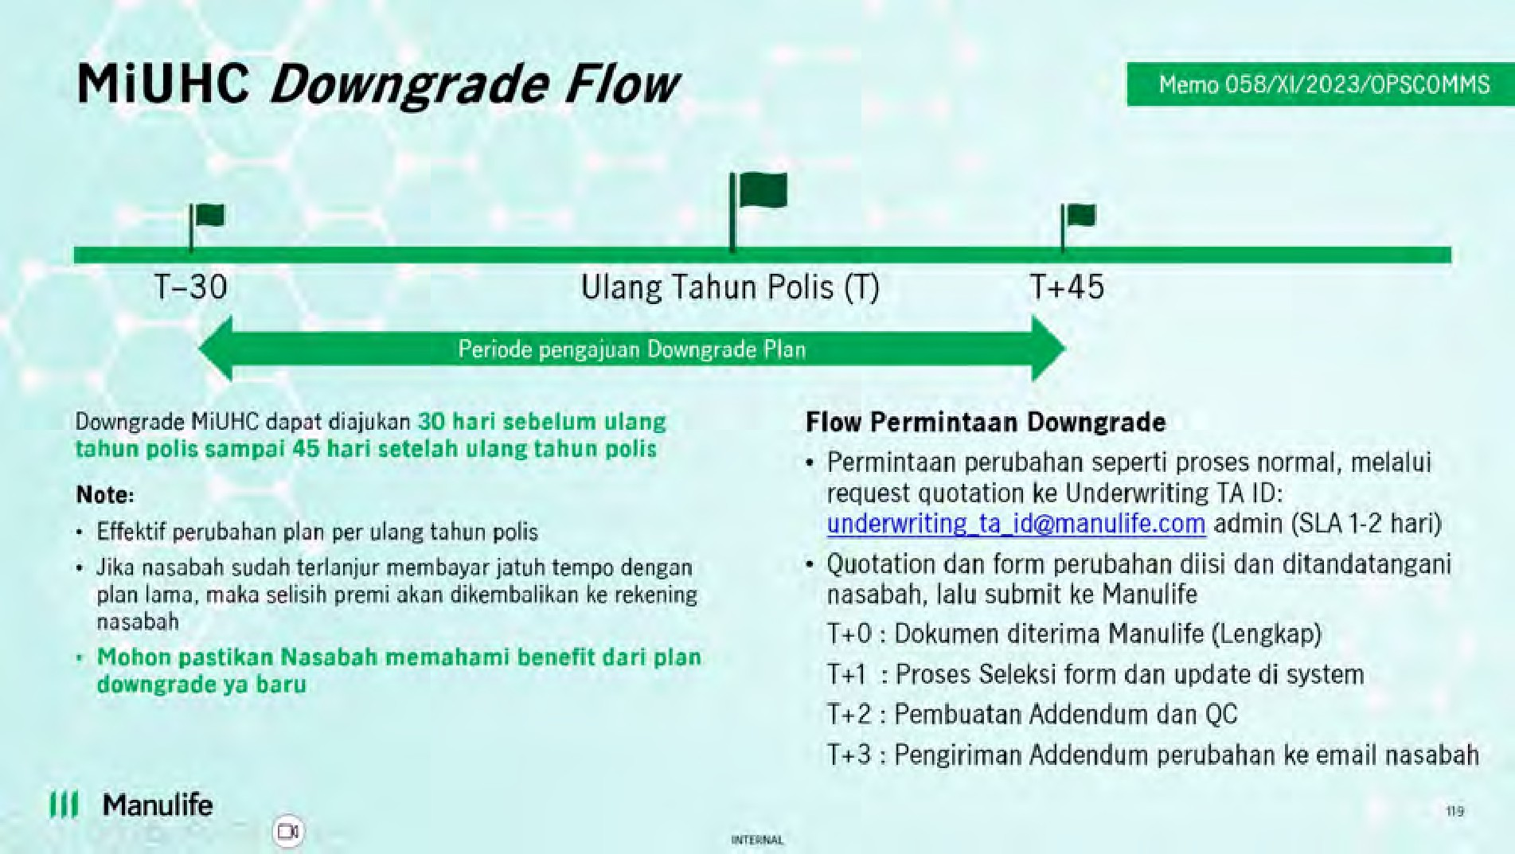
74.Q : Berapa usia maksimum nasabah dalam Pemulihan Polis? A : Usia maksimum nasabah dalam hal Pemulihan Polis adalah 70 tahun.

75.Q : Jika ada Pemulihan Polis,untuk 19 penyakit khusus apakah terdapat masa tunggu lagi? A : Sesuai dengan Ketentuan Polis Pasal 17.21 dan 17.22, 18 penyakit tersebut dikecualikan dalam Pertanggungan apabila terjadi dalam 12 (dua belas) bulan dan 1 (satu) penyakit dikecualikan dalam Pertanggungan apabila terjadi dalam 3 tahun sejak Tanggal Penerbitan Polis, tanggal Addendum, atau tanggal pemulihan Polis, mana yang terjadi paling akhir.
Referensi Pasal 17.21 dan 17.22:
17.21 Penyakit dan/atau Pembedahan berikut yang terjadi dalam 12 (dua belas) bulan setelah Tanggal Penerbitan Polis atau tanggal Addendum atau tanggal pemulihan Polis, mana yang terjadi paling akhir: 1. Semua jenis hernia; 2. Semua jenis tumor/benjolan/kista/Kanker; 3. Tuberkolosis; 4. Endometriosis; 5. Hemoroid; 6. Penyakit amandel atau kelenjar gondok; 7. Kondisi abnormal rongga hidung, septum hidung atau kerang hidung (konka), termasuk sinus; 8. Penyakit kelenjar tiroid; 9. Histerektomi (dengan atau tanpa salpingo – ooforektomi); 10. Penyakit jantung dan pembuluh darah (kardiovaskular) termasuk segala jenis stroke; 11. Fistula di anus; 12. Batu dalam system saluran empedu; 13. Batu dalam ginjal, saluran kemih atau kandung kemih; 14. Ulkus lambung atau duodenum; 15. Semua jenis gangguan sistem reproduksi, termasuk fibroid/ miom di rahim; 16. Intervertebral disc prolapse; 17. Diabetes; 18. Hipertensi; 17.22 Penyakit dan/atau Pembedahan dalam hal katarak pada mata yang terjadi dalam 3 (tiga) tahun setelah Tanggal Penerbitan Polis atau tanggal Addendum atau tanggal pemulihan Polis, mana yang terjadi paling akhir (Pasal ini hanya berlaku untuk Tanggal Mulai Berlaku Polis 14 September 2024).
Perubahan Polis
76.Q : Apakah Pemegang Polis dapat melakukan perubahan cara pembayaran Premi? A : Ya, Pemegang Polis dapat melakukan perubahan cara pembayaran Premi dengan mengisi dan mengajukan formulir perubahan, serta memenuhi syarat dan ketentuan yang ditetapkan oleh Penanggung dalam waktu 30 (tiga puluh) hari kalender sebelum tanggal Ulang Tahun Polis.
77.Q : Apakah Pemegang Polis dapat menambah atau mengurangi Tanggungan (Tertanggung tambahan)? A : Ya, Pemegang Polis dapat menambah atau mengurangi Tanggungan (Tertanggung tambahan) pada saat Ulang Tahun Polis. Untuk penambahan Tanggungan (Tertanggung tambahan), dilakukan dengan mengisi dan mengajukan formulir, serta memenuhi syarat dan ketentuan yang ditetapkan oleh Penanggung kecuali apabila penghapusan Tanggungan (Tertanggung tambahan) tersebut diakibatkan karena Meninggal Dunia maka penghapusan Tanggungan (Tertanggung tambahan)dapat dilakukan kapanpun.
78.Q : Apakah dalam hal penambahan Tanggungan, Plan yang dipilih dapat berbeda dengan Tertanggung? A : Plan yang dipilih oleh Tanggungan harus sama dengan Plan yang dipilih oleh Tertanggung utama
79.Q : Apakah Tanggungan tambahan harus melakukan seleksi risiko ulang? A : Ya, sama seperti Tertanggung baru, Tanggungan tetap mendapatkan adanya seleksi risiko ulang.
80.Q : Apakah terdapat usia minimum dan maksimum penambahan Tanggungan oleh Pemegang Polis? A : ya, berikut ini adalah usia minimum dan usia maksimum untuk penambahan Tanggungan: • Untuk Tanggungan anak, usia minimum penambahan Tanggungan adalah 30 (tiga puluh) hari dan usia maksimum penambahan Tanggungan adalah 17 (tujuh belas) tahun. • Untuk Tanggungan pasangan, usia minimum penambahan Tanggungan adalah 18 (delapan belas) tahun dan usia maksimum penambahan Tanggungan adalah 70 (tujuh puluh) tahun. 81. Q : Bagaimana perhitungan Periode Eliminasi pada Tanggungan yang baru? A : Periode Eliminasi Tanggungan akan dihitung sejak Tanggungan ditambahkan (tidak sama dengan Tertanggung)
Manfaat Pertanggungan
82.Q : Apa saja jenis perawatan intensif yang ditanggung sebagai biaya Unit Perawatan Intensif? A : Jenis perawatan intensif yang termasuk ke dalam Biaya Unit Perawatan Intensif meliputi ICU, HCU, HDU, ICCU, PICU, NICU, dan MICU.
83.Q : Apakah jika terjadi kecelakaan di wilayah luar pertanggungan, perawatan akan ditanggung? A : Apabila Tertanggung mengalami kecelakaan, maka syarat dan ketentuan perawatan yang dapat ditanggung sebagai berikut: 1. Perawatan yang diberikan dalam jangka waktu 24 (dua puluh empat) jam dari saat mengalami Kecelakaan; 2. Perawatan yang diberikan di Unit Gawat Darurat karena Kecelakaan dan apabila memerlukan Rawat Inap, maka untuk manfaat Rawat Inap diberikan maksimal selama 30 (tiga puluh) hari kalender per tahun; 3. Pertanggungan di luar Wilayah Pertanggungan tidak mencakup repatriasi atau evakuasi; dan 4. Manfaat ini tidak berlaku jika: i. Tertanggung menetap di luar Wilayah Pertanggungan selama periode lebih dari 90 (sembilan puluh) hari kalender; ii. Perawatan yang tidak di sebabkan karena Kecelakaan; iii. Perawatan untuk dan terkait dengan kesehatan mental atau kondisi kejiwaan; atau iv. Perawatan yang terkait dengan perawatan kesehatan khusus seperti psikolog, ahli gizi, fisioterapi, dan lainnya. 84.Q : Apakah Biaya Akomodasi Pendamping masih menanggung biaya makan dan minum pendamping? A : Sudah tidak berlaku sehingga ketentuan biaya akomodasi pendamping produk MiUHC efektif per 14 September 2024 adalah sebagai berikut: 1. biaya yang dijamin hanya untuk penginapan 1 (satu) orang pendamping; 2. Pendamping harus menginap di lingkungan Rumah Sakit yang sama, misalnya ruangan yang sama dengan Tanggungan di suatu Rumah Sakit; 3. Maksimum biaya yang dijamin adalah sebanyak 150 (seratus lima puluh) hari kalender per tahun Polis. Biaya akomodasi pendamping termasuk di dalam biaya-biaya yang terdapat dalam tagihan yang dikeluarkan Rumah Sakit.
85.Q : Jika nasabah punya limit akomodasi pendamping Rp500.000 perhari, namun billingnya mencapai Rp750.000, sisa Rp250.000nya apakah akan dikenakan prorate? Atau langsung dibayar di rumah sakit? A : Prorate hanya berlaku apabila kamar pasien melebihi harga kamar yang sudah menjadi hak pasien sesuai dengan Plan yang telah dipilih. Sehingga, Jika billing Biaya Akomodasi Pendamping untuk Plan yang dipilih telah melebihi limit, maka kelebihan tersebut menjadi excess Tertanggung yang menjadi kewajiban Pemegang Polis untuk dibayarkan langsung kepada Rumah Sakit tersebut.
86.Q : Apabila rumah sakit tidak menyediakan fasilitas akomodasi pendamping, apakah Pemegang Polis dapat melakukan klaim terhadap manfaat pertanggungan ini? A : Biaya Akomodasi Pendamping termasuk di dalam biaya-biaya yang terdapat dalam tagihan yang dikeluarkan Rumah Sakit. Sehingga apabila rumah sakit tidak memasukkan akomodasi pendamping di dalam tagihan, maka biaya akomodasi pendamping tidak dapat diajukan sebagai klaim manfaat.
87.Q : Apakah terdapat perubahan terhadap Biaya Perawatan Fisioterapi? A : Sebelum adanya MiUHC Revamp 2024, Biaya Perawatan Fisioterapi, Terapi Okupasi, dan Terapi Wicara sebelum rawat inap dianggap sebagai Biaya Perawatan Sebelum Rawat Inap yang pertanggungannya adalah as charged. Setelah 14 September 2024 ( Nasabah new business) atau Ulang Tahun Polis berikutnya (Nasabah Inforce), Biaya Perawatan Fisioterapi, Terapi Okupasi, dan Terapi Wicara akan tetap ada baik sebelum dan/atau setelah rawat inap. Namun, untuk Biaya Perawatan Fisioterapi, Terapi Okupasi, dan Terapi Wicara sebelum rawat inap terdapat perubahan dari yang sebelumnya as charged menjadi inner limit.
88.Q : Apakah seluruh biaya perawatan sebelum rawat inap dan setelah rawat inap tetap berlaku apabila Tertanggung menjalankan Tindakan Bedah Rawat Jalan (One Day Surgery)? A : Ya, seluruh biaya perawatan sebelum rawat inap dan setelah rawat inap tetap berlaku apabila Tertanggung menjalankan Tindakan Bedah Rawat Jalan (One Day Surgery).
89.Q : Apakah terdapat pengecualian sehubungan dengan Biaya Perawatan Cuci Darah (Gagal Ginjal)? A : Jenis pemeriksaan dan obat yang ditanggung adalah segala jenis pemeriksaan dan obat yang diperlukan untuk tujuan cuci darah atau dialisis. Jenis – jenis obat yang dikecualikan dari manfaat ini antara lain adalah sebagai berikut: 1. Jenis obat yang berhubungan dengan penyebab atau segala macam komplikasi yang timbul dari cuci darah atau dialisis; atau 2. Jenis obat yang digunakan untuk mengobati kondisi medis lain yang tidak berkaitan dengan cuci darah atau dialisis yang dialami Tertanggung pada cuci darah atau dialisis yang dilakukan. 90.Q : Apakah apabila Tertanggung telah mendapatkan No Claim Discount (Diskon Premi), Tertanggung dan/atau Tanggungan juga akan mendapatkan No Claim Bonus? A : Ya, karena No Claim Bonus dan No Claim Discount (Diskon Premi) merupakan hal yang berbeda dan No Claim Bonus berpengaruh pada penambahan limit manfaat tahunan.
Pengecualian
91. Q : Apakah terdapat perubahan daftar penyakit khusus? A : Daftar penyakit khusus masih sama. Namun terdapat perbedaan masa tunggu untuk penyakit katarak dimana sebelumnya 1 (satu) tahun menjadi 3 (tiga) tahun dimana hanya berlaku untuk nasabah new business.
92.Q : Apakah pengecualian untuk penyakit katarak selama 3 tahun akan berlaku untuk seluruh Tertanggung? A : Pengecualian untuk penyakit katarak selama 3 (tiga) tahun hanya berlaku untuk polis new business (mulai tanggal efektif Polis 14 September 2024). Sedangkan untuk polis inforce hingga 13 September 2024, perhitungan pengecualian untuk penyakit katarak masih akan berlaku selama 1 (satu) tahun hingga Ulang tahun Polis berikutnya.

Table 12
93.Q : Untuk nasabah yang sudah punya diabetes dan hipertensi apakah bisa dicover setelah lewat masa tunggu 12 bulan? A : Untuk kondisi demikian, apabila penyakit yang diderita merupakan pre-existing condition dan tidak dideclare di SPAJ, maka akan dilakukan re-underwriting dan keputusan klaim akan mengikuti keputusan re-underwriting yang telah dilakukan. Apabila ternyata penyakit yang diderita bukan merupakan pre-existing condition, maka pengajuan klaim dapat ditanggung.
Ketentuan Kenaikan Biaya Kamar Harian
94.Q : Apakah terdapat perubahan ketentuan kenaikan biaya kamar harian? A : Ya, ada. Berikut ini adalah ketentuan kenaikan biaya kamar harian sesuai dengan Pasal 24 Ketentuan Polis MiUHC:
24.1 Apabila kamar harian yang menjadi hak Tertanggung dan/atau Tanggungan sesuai Plan tidak tersedia, maka Tertanggung dan/atau Tanggungan diperbolehkan untuk Rawat Inap dengan menempati kamar perawatan dengan kelas kamar 1 (satu) tingkat lebih dari hak kamar sesuai Plan yang dipilih Tertanggung dan/atau Tanggungan dengan batas waktu maksimal 2 (dua) hari perawatan. 24.2 Apabila kondisi sebagaimana dimaksud pada Pasal 24.1 Ketentuan Polis melebihi 2 (dua) hari kalender perawatan, maka seluruh kelebihan biaya yang timbul mulai hari ke-3 (tiga) akan diperhitungkan secara prorata. Selisih tersebut merupakan kelebihan Biaya yang wajib dibayarkan oleh Pemegang Polis. Perhitungan mengenai kelebihan Biaya mengacu pada rumus berikut:
Dimana: | [𝑋𝑋 − (𝑛 × 𝑌)] Kelebihan Klaim = ( 𝑋𝑋 | × 𝐵)
X = Jumlah Biaya Kamar Harian aktual (tidak termasuk Biaya Unit Perawatan Intensif) Y = Biaya Kamar Harian sesuai Plan B = Jumlah tagihan Rumah Sakit/Klinik (tidak termasuk tagihan atas Manfaat Pertanggungan yang dikecualikan) n = Lama perawatan di Rumah Sakit/Klinik (tidak termasuk lama perawatan di Biaya Unit Perawatan Intensif)
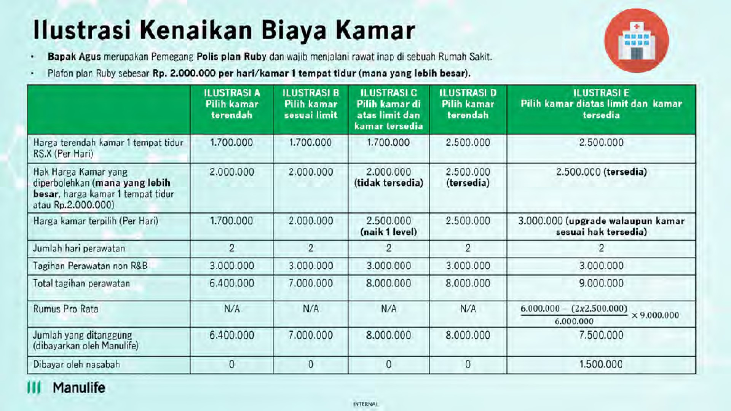
Berikut adalah contoh skenario berkaitan dengan Biaya Kamar Harian:

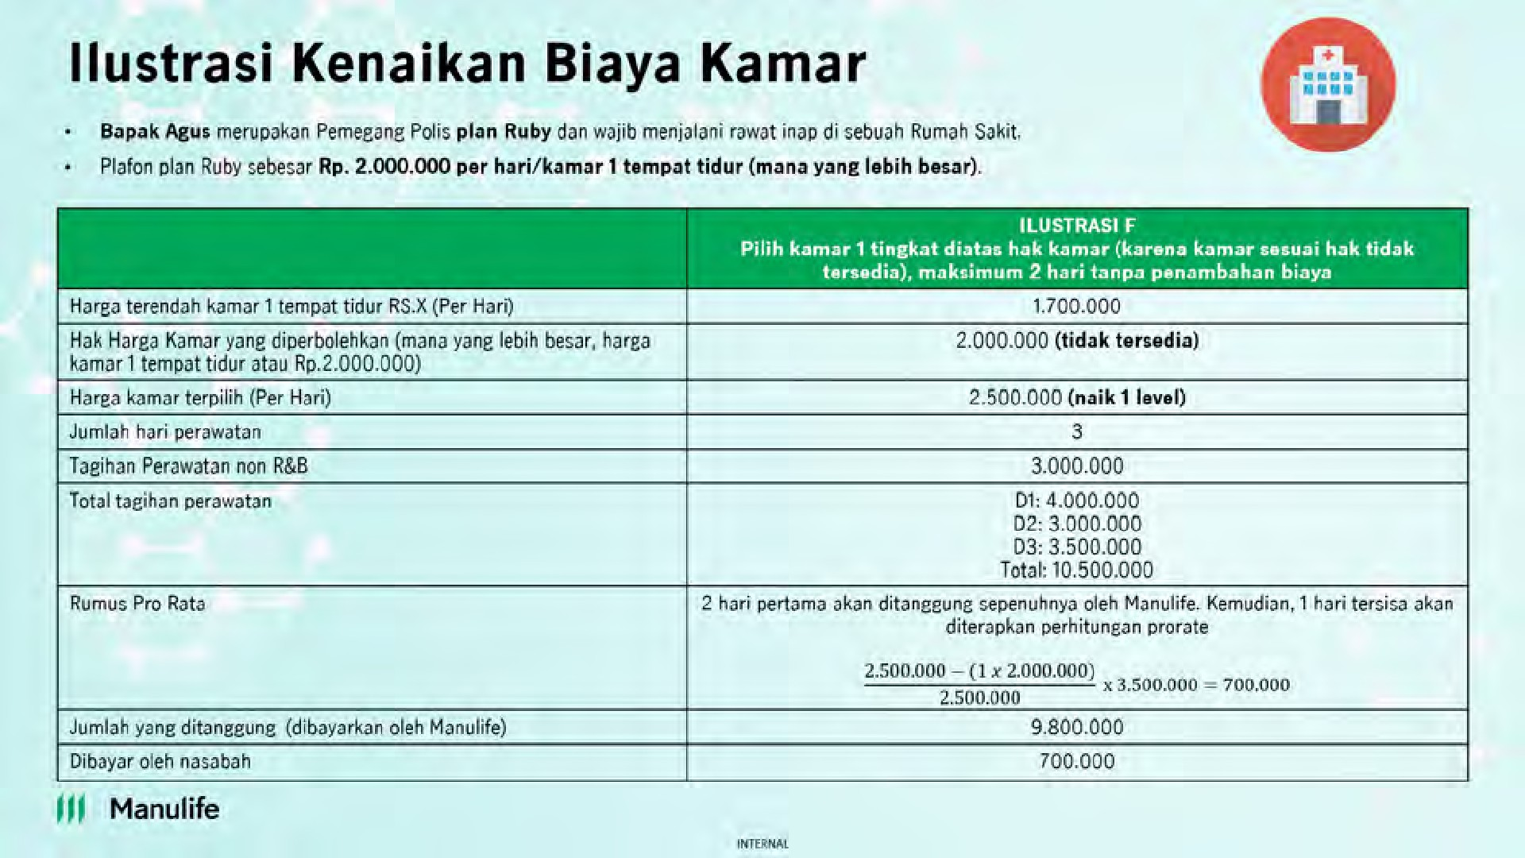
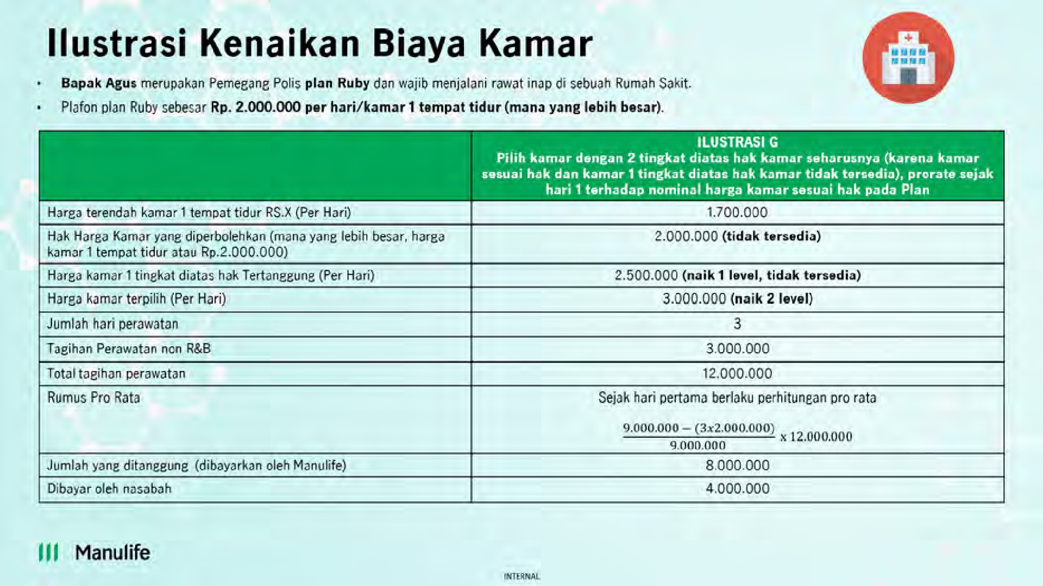
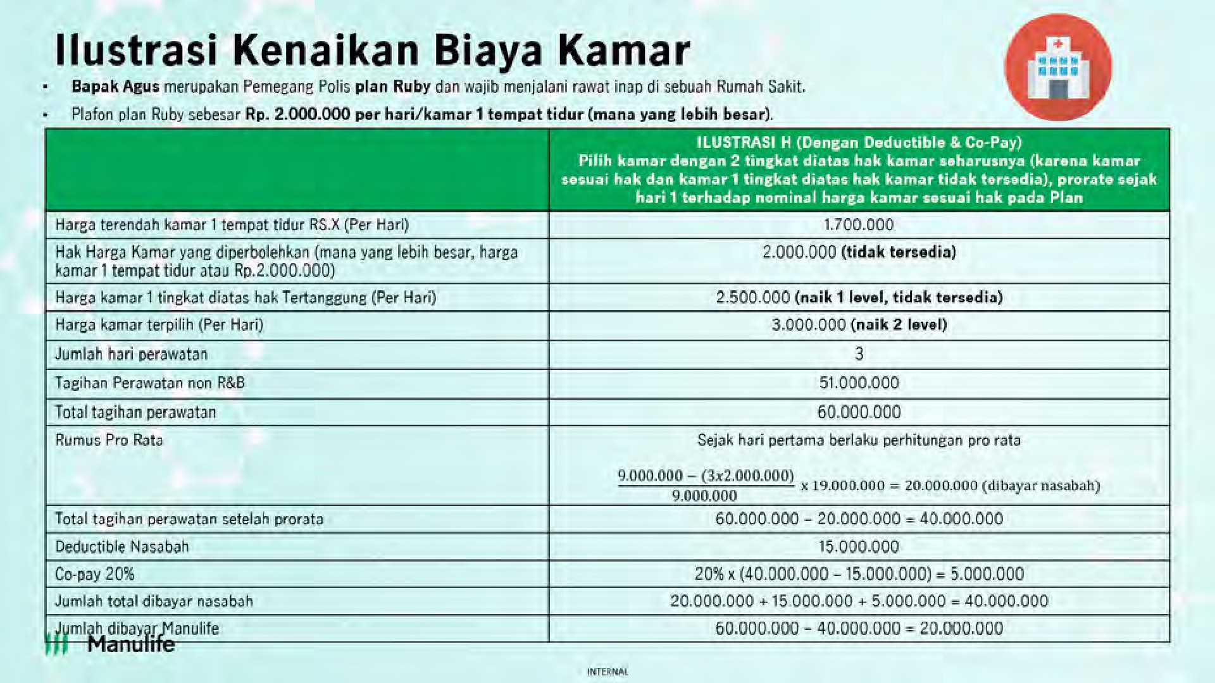
95.Q : Apabila kelas kamar yang sesuai dengan Plan penuh, apakah Tertanggung berhak naik 1 (satu) kelas kamar di atasnya dan masih dijamin sesuai tagihan? A : Sebagai contoh, Plan Jade dengan maksimal tipe kamar double bed, jika di Rumah Sakit memiliki beberapa tipe kamar dengan double bed dan tipe kamar double bed terendah sudah penuh, maka Tertanggung berhak naik 1 (satu) kelas kamar double bed lebih tinggi yang tersedia selama 2 (dua) hari perawatan dan setelahnya akan dikenakan prorate kecuali apabila tipe kamar double bed yang lebih tinggi tidak melebihi limit kamar harian Plan yang dipilih.
96.Q : Apabila kelas kamar dengan double bed penuh, apakah Tertanggung berhak naik ke kelas kamar dengan single bed? A : Sebagai contoh, Plan Jade dengan maksimal tipe kamar double bed atau harga kamar sebesar Rp.500.000, mana yang lebih besar. Jika di Rumah Sakit tidak tersedia tipe kamar dengan double bed, maka Tertanggung berhak naik ke kelas kamar dengan tipe kamar single bed selama harga kamar single bed tersebut masih dalam batas harga Rp.500.000.
97.Q : Apabila hak kamar harian Tertanggung adalah Rp500.000 per hari, kemudian kamar tersebut tidak tersedia dan Tertanggung kemudian dipindahkan ke kamar harian seharga Rp600.000 per hari, di mana kamar ini merupakan 1 (satu) tingkat diatas kamar harian yang menjadi hak tertanggung. Bagaimana ketentuannya? A : Apabila Tertanggung dan/atau Tanggungan rawat inap selama maksimum 2 (dua) hari, maka kelebihan biaya atas kamar harian akan ditanggung Manulife Indonesia. Namun, setelah melewati 2 (dua) hari, maka kelebihan biaya atas kenaikan kelas kamar harian akan dibebankan kepada Pemegang Polis (kecuali apabila Tertanggung dan/atau Tanggungan dipindahkan ke kamar harian sesuai haknya apabila telah tersedia kembali). Perhitungan kelebihan biaya akan didasarkan pada harga kamar harian yang menjadi hak Tertanggung dan/atau Tanggungan.
98. Q : Apabila hak kamar harian Tertanggung adalah Rp500.000 per hari, kemudian kamar tersebut tidak tersedia dan Tertanggung kemudian dipindahkan ke kamar harian seharga Rp1.000.000 per hari, dimana kamar ini merupakan 2 (dua) tingkat diatas kamar harian yang menjadi hak tertanggung. Bagaimana ketentuannya? A : karena Tertanggung menempati kamar harian 2 (dua) tingkat diatas kamar harian hak Tertanggung, maka perhitungan prorata adalah berdasarkan harga kamar harian sesuai hak Tertanggung sejak hari pertama rawat inap.
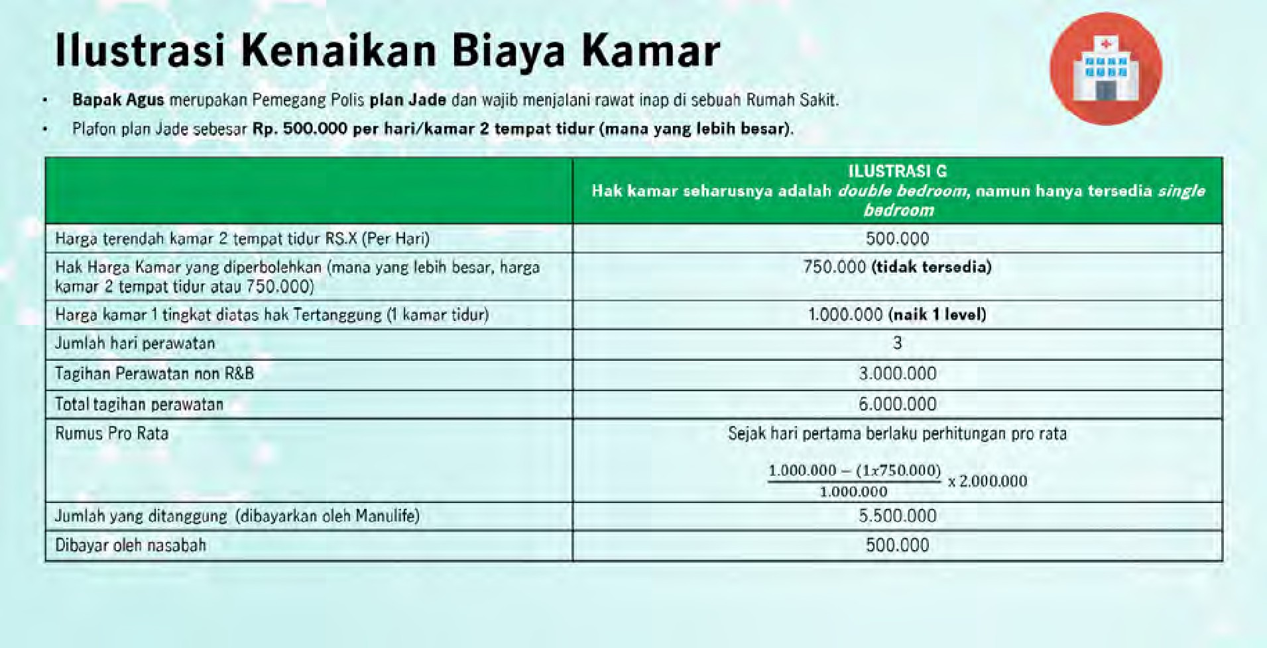
99. Q : Jika kamar harian naik 1 tingkat karena kamar penuh, prorata yang diperhitungkan dari hari ke 3 akan berdasarkan jam (24 jam) atau berdasarkan tagihan Rumah Sakit? A : Perhitungan atas penggunaan kamar harian akan mengacu kepad tagihan Rumah Sakit. Hal ini juga berlaku untuk perhitungan prorata apabila terdapat kenaikan 1 tingkat kamar harian melebihi 2 (dua) hari.
Negara Tempat Tinggal
100. Q : Sehubungan dengan perubahan ketentuan Negara Tempat Tinggal, bagaimana jika seseorang berada di luar wilayah Indonesia selama lebih dari 6 bulan namun tidak terdapat surat keterangan dokter? A : Apabila kondisi seseorang berada di luar wilayah Indonesia selama lebih dari 6 bulan namun tidak terdapat surat keterangan dokter, maka Manulife Indonesia tetap tidak dapat membayarkan manfaat pertanggungan.
Contoh : Apabila Tertanggung dan/atau Tanggungan melakukan kunjungan ke Malaysia selama 6 bulan. Di bulan ke 5, terjadi kecelakaan yang membuat Tertanggung dan/atau Tanggungan tidak dapat pulang ke Indonesia hingga bulan ke 10 karena kondisi yang tidak memungkinkan melakukan mobilisasi. Dengan penyesuaian pasal 25 Negara Tempat Tinggal yang baru, maka segala Manfaat Pertanggungan yang diajukan ke Penanggung diatas bulan ke 6 masih berlaku meskipun Tertanggung dan/atau Tanggungan belum kembali ke Indonesia, dengan syarat memiliki surat keterangan Dokter yang disampaikan ke Penanggung
Lain – Lain 101. Q : Berapa klaim asuransi kesehatan yang dibayarkan sepanjang 2023, dan berapa klaim khusus MiUHC? A : Sepanjang tahun 2023, Manulife Indonesia telah melakukan pembayaran klaim keseluruhan sebesar Rp 973.518.800.563 dengan 65.925 pengajuan. Sedangkan khusus untuk produk MiUHC, pembayaran klaim sebesar Rp 596.805.439.067 dengan 34.342 pengajuan.
102. Q : Untuk update real time mengenai limit nasabah apakah akan tersedia juga di Halodoc? Jika tidak tersedia, bagaimana nasabah bisa mengetahui kenaikan limit (jika mendapatkan NCB) dan sisa limitnya? A : Saat ini, apabila Nasabah ingin mengetahui sisa limit tahunan pada Polis MiUHC dapat menghubungi Customer Contact Center Manulife Indonesia (Customer Service) melalui telepon di (021) 2555 7777 atau e-mail ke CustomerServiceID@manulife.com.
103. Q : Apakah bisa nasabah melakukan MCU di luar negeri? Artinya Manulife menerbitkan pengantar ke RS di luar negeri? A : Pada produk MiUHC tidak terdapat manfaat / fitur terkait MCU di luar negeri sehingga hal tersebut tidak dapat dilakukan oleh Nasabah MiUHC.
104. Q : Pembayaran Premi dapat dilakukan dengan cara apa saja? A : Pembayaran premi dapat dilakukan dengan cara transfer melalui channel pembayaran virtual account, kasir (swipe kartu debit/kartu kredit), ecommerce Tokopedia dan blibli dan tidak bisa dilakukan melalui autodebit rekening/kartu kredit.
105. Q : Apakah bisa nasabah melakukan MCU di luar negeri? Artinya Manulife menerbitkan pengantar ke RS di luar negeri? A : Pada produk MiUHC tidak terdapat manfaat / fitur terkait MCU di luar negeri sehingga hal tersebut tidak dapat dilakukan oleh Nasabah MiUHC.

